Đăng nhập
Project Name | SMARTTRIAL
Module Code | Đăng nhập
 | Hoàn thành | Lỗi | Chưa kiểm tra | Bị chăn | Tổng số trường hợp thử nghiệm
Round 1 | 18 | 0 | 0 | 0 | 18
 | 18 | 0 | 0 | 0 | 18
 | 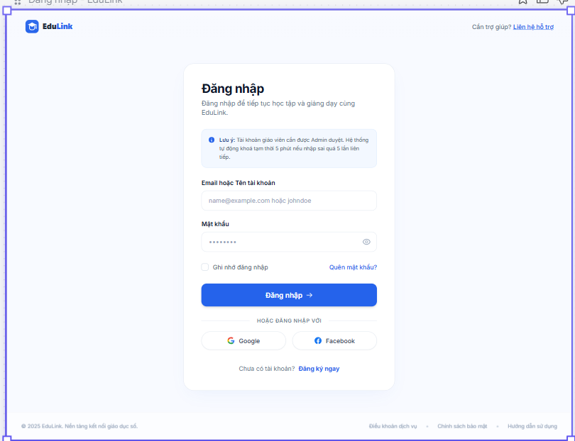
Test Case ID | Mô tả | Hành động | Điều kiện tiên quyết | Kết quả mong đợi | Kết quả thực tế | Kết quả |  |  |  |  |  | Chú thích
 |  |  |  |  |  | Vòng 1 |  |  | Vòng 2
 |  |  |  |  |  | Trạng thái | Ngày kiểm tra | Người kiểm tra | Trạng thái | Ngày kiểm tra | Người kiểm tra
GUI_SHOW Trang đăng nhập
GUI-DN01 | [Tiêu đề trang] Label |  |  | -Text color : black -Status : enable | -Text color : black -Status : enable | Pass | 6/9/2026 | Huy | Pass | 6/9/2026 | Huy
GUI-DN02 | [Email (Tài khoản)] Textbox |  |  | -Text color : black -Status : enable | -Text color : black -Status : enable | Pass | 6/9/2026 | Huy | Pass | 6/9/2026 | Huy
GUI-DN03 | [Mật khẩu] Textbox |  |  | -Text color : black -Status : enable | -Text color : black -Status : enable | Pass | 6/9/2026 | Huy | Pass | 6/9/2026 | Huy
GUI-DN04 | [Đăng nhập] Button |  |  | -Text color : white -Status : enable | -Text color : white -Status : enable | Pass | 6/9/2026 | Huy | Pass | 6/9/2026 | Huy
GUI-DN05 | [Quên mật khẩu] Link |  |  | -Text color : blue -Status : enable | -Text color : blue -Status : enable | Pass | 6/9/2026 | Huy | Pass | 6/9/2026 | Huy
GUI-DN06 | [Đăng ký] Link |  |  | -Text color : blue -Status : enable | -Text color : blue -Status : enable | Pass | 6/9/2026 | Huy | Pass | 6/9/2026 | Huy
FUNCTION_SHOW Trang đăng nhập
FUNC-DN01 | Xác thực trang đăng nhập đang hiển thị | 1. Khởi động trang Admin. 2. Hiển thị trang đăng nhập. | Truy cập vào hệ thống | Hiển thị trang đăng nhập. | Hiển thị trang đăng nhập. | Pass | 6/9/2026 | Huy | Pass | 6/9/2026 | Huy
FUNC-DN02 | Đăng nhập thành công với thông tin hợp lệ | 1. Nhập email hợp lệ 2. Nhập đúng mật khẩu 3. Nhấn "Đăng nhập" | Tài khoản đã đăng ký và được xác thực | Đăng nhập thành công, chuyển đến Trang chủ đúng theo vai trò người dùng | Đăng nhập thành công, chuyển đến Trang chủ đúng theo vai trò người dùng | Pass | 6/9/2026 | Huy | Pass | 6/9/2026 | Huy
FUNC-DN03 | Đăng nhập với email chưa đăng ký | 1. Nhập email chưa đăng ký 2. Nhập mật khẩu bất kỳ 3. Nhấn "Đăng nhập" | Email chưa tồn tại trong hệ thống | Hiển thị thông báo lỗi "Tài khoản không tồn tại" | Hiển thị thông báo lỗi "Tài khoản không tồn tại" | Pass | 6/9/2026 | Huy | Pass | 6/9/2026 | Huy
FUNC-DN04 | Đăng nhập sai mật khẩu | 1. Nhập email hợp lệ 2. Nhập sai mật khẩu 3. Nhấn "Đăng nhập" | Email đã đăng ký trong hệ thống | Hiển thị thông báo lỗi "Mật khẩu không đúng" | Hiển thị thông báo lỗi "Mật khẩu không đúng" | Pass | 6/9/2026 | Huy | Pass | 6/9/2026 | Huy
FUNC-DN05 | Bỏ trống trường Email | 1. Để trống ô Email 2. Nhập mật khẩu 3. Nhấn "Đăng nhập" | Không có | Hiển thị cảnh báo "Vui lòng nhập Email", không cho phép submit | Hiển thị cảnh báo "Vui lòng nhập Email", không cho phép submit | Pass | 6/9/2026 | Huy | Pass | 6/9/2026 | Huy
FUNC-DN06 | Bỏ trống trường Mật khẩu | 1. Nhập email hợp lệ 2. Để trống Mật khẩu 3. Nhấn "Đăng nhập" | Không có | Hiển thị cảnh báo "Vui lòng nhập mật khẩu", không cho phép submit | Hiển thị cảnh báo "Vui lòng nhập mật khẩu", không cho phép submit | Pass | 6/9/2026 | Huy | Pass | 6/9/2026 | Huy
FUNC-DN07 | Nhập email sai định dạng | 1. Nhập email sai định dạng (VD: "abc123") 2. Nhập mật khẩu 3. Nhấn "Đăng nhập" | Không có | Hiển thị cảnh báo "Email không đúng định dạng" | Hiển thị cảnh báo "Email không đúng định dạng" | Pass | 6/9/2026 | Huy | Pass | 6/9/2026 | Huy
FUNC-DN08 | Mật khẩu ngắn hơn độ dài tối thiểu | 1. Nhập email hợp lệ 2. Nhập mật khẩu ngắn hơn số ký tự tối thiểu 3. Nhấn "Đăng nhập" | Không có | Hiển thị cảnh báo độ dài mật khẩu không hợp lệ | Hiển thị cảnh báo độ dài mật khẩu không hợp lệ | Pass | 6/9/2026 | Huy | Pass | 6/9/2026 | Huy
FUNC-DN09 | Đăng nhập với tài khoản giáo viên chưa được Admin xác nhận | 1. Nhập email/mật khẩu đúng của tài khoản giáo viên 2. Nhấn "Đăng nhập" | Tài khoản giáo viên đã đăng ký nhưng chưa được Admin duyệt | Hiển thị thông báo "Tài khoản đang chờ xác nhận từ Admin", không cho vào hệ thống | Hiển thị thông báo "Tài khoản đang chờ xác nhận từ Admin", không cho vào hệ thống | Pass | 6/9/2026 | Huy | Pass | 6/9/2026 | Huy
FUNC-DN10 | Chuyển sang màn hình khôi phục mật khẩu | 1. Tại trang đăng nhập, nhấn "Quên mật khẩu" | Không có | Chuyển sang màn hình "Lấy lại mật khẩu" | Chuyển sang màn hình "Lấy lại mật khẩu" | Pass | 6/9/2026 | Huy | Pass | 6/9/2026 | Huy
FUNC-DN11 | Ẩn/hiện mật khẩu | 1. Nhập mật khẩu 2. Nhấn icon hình con mắt | Không có | Mật khẩu chuyển từ dạng ẩn (•••) sang hiện rõ ký tự và ngược lại | Mật khẩu chuyển từ dạng ẩn (•••) sang hiện rõ ký tự và ngược lại | Pass | 6/9/2026 | Huy | Pass | 6/9/2026 | Huy
FUNC-DN12 | Giới hạn số lần đăng nhập sai liên tiếp | 1. Nhập sai mật khẩu 5 lần liên tiếp với cùng một email | Email đã đăng ký trong hệ thống | Tài khoản tạm khóa hoặc yêu cầu xác thực bổ sung (nếu hệ thống có cơ chế giới hạn) | Tài khoản tạm khóa hoặc yêu cầu xác thực bổ sung (nếu hệ thống có cơ chế giới hạn) | Pass | 6/9/2026 | Huy | Pass | 6/9/2026 | Huy

Đăng ký
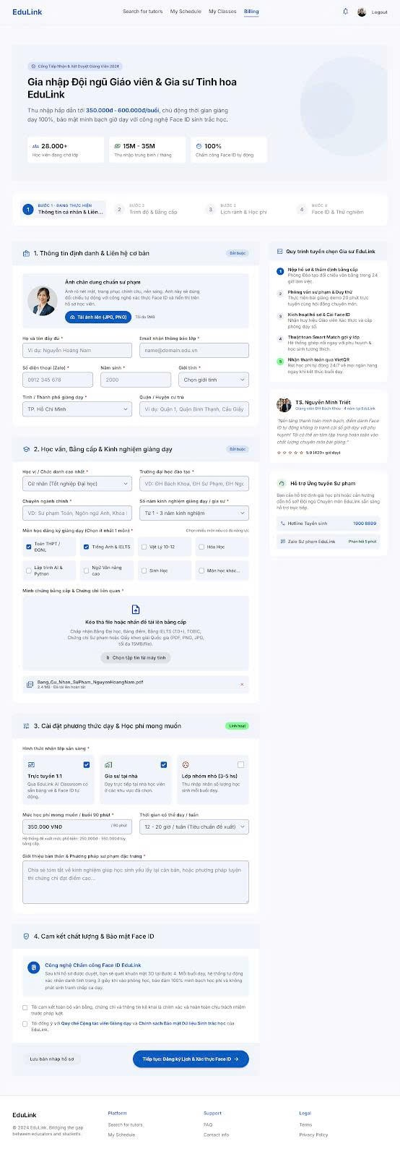
Project Name | SMARTTRIAL
Module Code | Đăng ký
 | Hoàn thành | Lỗi | Chưa kiểm tra | Bị chặn | Tổng lần kiểm tra
Round 1 | 20 | 0 | 0 | 0 | 20
 | 20 | 0 | 0 | 0 | 20

 |  | 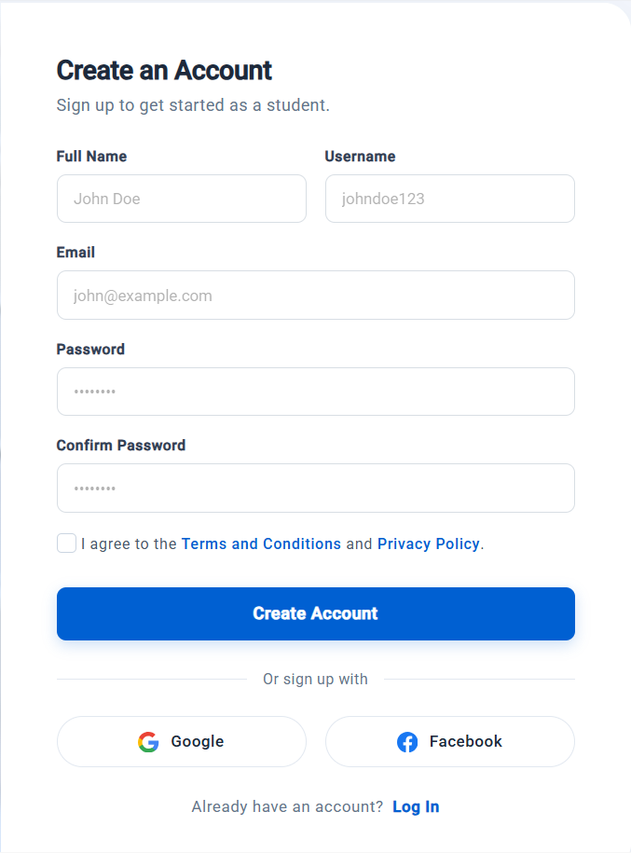
Test Case ID | Mô tả | Hành động | Điều kiện tiên quyết | Kết quả mong đợi | Kết quả thực tế | Kết quả |  |  |  |  |  | Chú thích
 |  |  |  |  |  | Vòng 1 |  |  | Vòng 2
 |  |  |  |  |  | Trạng thái | Ngày kiểm tra | Người kiểm tra | Trạng thái | Ngày kiểm tra | Người kiểm tra
GUI-SHOW Đăng ký
GUI-DK01 | Kiểm tra hiển thị tiêu đề, các trường nhập liệu và placeholder | 1. Mở trang Đăng ký 2. Quan sát phần đầu form | Truy cập được trang Đăng ký | Hiển thị tiêu đề "Create an Account", phụ đề "Sign up to get started as a student."; đủ các trường Full Name, Username, Email, Password, Confirm Password với nhãn in đậm; placeholder lần lượt: "John Doe", "johndoe123", "john@example.com", dấu chấm | Hiển thị tiêu đề "Create an Account", phụ đề "Sign up to get started as a student."; đủ các trường Full Name, Username, Email, Password, Confirm Password với nhãn in đậm; placeholder lần lượt: "John Doe", "johndoe123", "john@example.com", dấu chấm | Pass | 6/9/2026 | Khôi | Pass | 6/9/2026 | Khôi
GUI-DK02 | Kiểm tra hiển thị các thành phần phía dưới form | 1. Mở trang Đăng ký 2. Quan sát phần dưới form | Truy cập được trang Đăng ký | Hiển thị: checkbox "I agree to the Terms and Conditions and Privacy Policy" (mặc định chưa chọn), nút "Create Account", "Or sign up with", nút Google, nút Facebook, "Already have an account? Log In" | Hiển thị: checkbox "I agree to the Terms and Conditions and Privacy Policy" (mặc định chưa chọn), nút "Create Account", "Or sign up with", nút Google, nút Facebook, "Already have an account? Log In" | Pass | 6/9/2026 | Khôi | Pass | 6/9/2026 | Khôi
GUI-DK03 | Kiểm tra mật khẩu bị ẩn | 1. Nhập "Abc@1234" vào Password 2. Nhập "Abc@1234" vào Confirm Password | Truy cập được trang Đăng ký | Ký tự hiển thị dạng dấu chấm, không lộ mật khẩu thật | Ký tự hiển thị dạng dấu chấm, không lộ mật khẩu thật | Pass | 6/9/2026 | Khôi | Pass | 6/9/2026 | Khôi
GUI-DK04 | Kiểm tra thứ tự Tab và trạng thái focus | 1. Click vào ô Full Name 2. Nhấn Tab liên tiếp | Truy cập được trang Đăng ký | Focus di chuyển đúng thứ tự: Full Name → Username → Email → Password → Confirm Password → Checkbox → Terms → Privacy → Create Account → Google → Facebook → Log In; ô đang focus có viền nổi bật | Focus di chuyển đúng thứ tự: Full Name → Username → Email → Password → Confirm Password → Checkbox → Terms → Privacy → Create Account → Google → Facebook → Log In; ô đang focus có viền nổi bật | Pass | 6/9/2026 | Khôi | Pass | 6/9/2026 | Khôi
GUI-DK05 | Kiểm tra giao diện responsive | 1. Mở trang Đăng ký trên desktop, tablet, mobile (hoặc thu nhỏ trình duyệt) | Truy cập được trang Đăng ký | Bố cục không vỡ, không tràn ngang; 2 ô Full Name/Username xuống dòng hợp lý trên màn hình nhỏ | Bố cục không vỡ, không tràn ngang; 2 ô Full Name/Username xuống dòng hợp lý trên màn hình nhỏ | Pass | 6/9/2026 | Khôi | Pass | 6/9/2026 | Khôi
FUNCTION-SHOW Đăng Ký
FUNC-DK01 | Đăng ký thành công với dữ liệu hợp lệ | 1. Nhập Full Name: "Nguyen Van A" 2. Nhập Username: "nguyenvana01" 3. Nhập Email: "vana01@example.com" 4. Nhập Password và Confirm Password: "Abc@1234" 5. Tick checkbox 6. Nhấn Create Account | Username và email chưa tồn tại | Hiển thị thông báo đăng ký thành công; tài khoản được tạo với vai trò student; chuyển hướng sang bước tiếp theo | Hiển thị thông báo đăng ký thành công; tài khoản được tạo với vai trò student; chuyển hướng sang bước tiếp theo | Pass | 6/9/2026 | Khôi | Pass | 6/9/2026 | Khôi | Giả định: hành vi sau đăng ký cần xác nhận lại
FUNC-DK02 | Để trống các trường bắt buộc | 1. Không nhập gì (hoặc bỏ trống 1 trường bất kỳ) 2. Nhấn Create Account | Đang ở trang Đăng ký (Create an Account) | Không đăng ký được; hiển thị lỗi bắt buộc nhập tại các trường bị bỏ trống | Không đăng ký được; hiển thị lỗi bắt buộc nhập tại các trường bị bỏ trống | Pass | 6/9/2026 | Khôi | Pass | 6/9/2026 | Khôi
FUNC-DK03 | Full Name/Username sai định dạng | 1. Nhập Full Name chứa ký tự đặc biệt/số (VD: "John@123") 2. Nhập Username có khoảng trắng hoặc ngắn hơn 3 ký tự (VD: "ab") 3. Nhập hợp lệ các trường còn lại, tick checkbox 4. Nhấn Create Account | Đang ở trang Đăng ký (Create an Account) | Không đăng ký được; hiển thị lỗi định dạng tại Full Name và Username | Không đăng ký được; hiển thị lỗi định dạng tại Full Name và Username | Pass | 6/9/2026 | Khôi | Pass | 6/9/2026 | Khôi | Giả định: Username 3–20 ký tự, chỉ gồm a-z, 0-9, _
FUNC-DK04 | Username đã tồn tại | 1. Nhập Username đã có trong hệ thống 2. Nhập hợp lệ các trường còn lại, tick checkbox 3. Nhấn Create Account | Đã có tài khoản với username "johndoe123" | Không đăng ký được; báo lỗi username đã tồn tại | Không đăng ký được; báo lỗi username đã tồn tại | Pass | 6/9/2026 | Khôi | Pass | 6/9/2026 | Khôi
FUNC-DK05 | Email sai định dạng | 1. Nhập Email sai định dạng (VD: "john@", "johnexample.com", "john@example") 2. Nhập hợp lệ các trường còn lại, tick checkbox 3. Nhấn Create Account | Đang ở trang Đăng ký (Create an Account) | Không đăng ký được; báo lỗi email không đúng định dạng | Không đăng ký được; báo lỗi email không đúng định dạng | Pass | 6/9/2026 | Khôi | Pass | 6/9/2026 | Khôi
FUNC-DK06 | Email đã tồn tại | 1. Nhập Email đã đăng ký 2. Nhập hợp lệ các trường còn lại, tick checkbox 3. Nhấn Create Account | Đã có tài khoản với email "john@example.com" | Không đăng ký được; báo lỗi email đã được sử dụng | Không đăng ký được; báo lỗi email đã được sử dụng | Pass | 6/9/2026 | Khôi | Pass | 6/9/2026 | Khôi
FUNC-DK07 | Mật khẩu không đủ mạnh | 1. Nhập Password không đạt yêu cầu (VD: "abc123" - ngắn, thiếu chữ hoa, thiếu ký tự đặc biệt) 2. Nhập Confirm Password giống Password 3. Nhấn Create Account | Đang ở trang Đăng ký (Create an Account) | Không đăng ký được; báo lỗi mật khẩu không đủ mạnh | Không đăng ký được; báo lỗi mật khẩu không đủ mạnh | Pass | 6/9/2026 | Khôi | Pass | 6/9/2026 | Khôi | Giả định: ≥ 8 ký tự, có chữ hoa, chữ thường, số, ký tự đặc biệt
FUNC-DK08 | Confirm Password không khớp | 1. Nhập Password: "Abc@1234" 2. Nhập Confirm Password: "Abc@12345" 3. Nhấn Create Account | Đang ở trang Đăng ký (Create an Account) | Không đăng ký được; báo lỗi mật khẩu xác nhận không khớp | Không đăng ký được; báo lỗi mật khẩu xác nhận không khớp | Pass | 6/9/2026 | Khôi | Pass | 6/9/2026 | Khôi
FUNC-DK09 | Không tick checkbox đồng ý điều khoản | 1. Nhập hợp lệ tất cả các trường 2. Không tick checkbox 3. Nhấn Create Account | Đang ở trang Đăng ký (Create an Account) | Không đăng ký được; báo lỗi yêu cầu đồng ý Terms and Conditions và Privacy Policy | Không đăng ký được; báo lỗi yêu cầu đồng ý Terms and Conditions và Privacy Policy | Pass | 6/9/2026 | Khôi | Pass | 6/9/2026 | Khôi
FUNC-DK10 | Click link Terms and Conditions / Privacy Policy | 1. Nhập một số dữ liệu vào form 2. Click link "Terms and Conditions" 3. Quay lại, click link "Privacy Policy" | Đang ở trang Đăng ký (Create an Account) | Mở đúng trang Điều khoản và Chính sách bảo mật; dữ liệu đã nhập ở form không bị mất | Mở đúng trang Điều khoản và Chính sách bảo mật; dữ liệu đã nhập ở form không bị mất | Pass | 6/9/2026 | Khôi | Pass | 6/9/2026 | Khôi
FUNC-DK11 | Nhấn Create Account nhiều lần liên tiếp | 1. Nhập hợp lệ tất cả các trường, tick checkbox 2. Nhấn nhanh Create Account 2–3 lần | Đang ở trang Đăng ký (Create an Account) | Chỉ tạo 1 tài khoản; nút bị vô hiệu hóa hoặc hiển thị loading trong khi xử lý | Chỉ tạo 1 tài khoản; nút bị vô hiệu hóa hoặc hiển thị loading trong khi xử lý | Pass | 6/9/2026 | Khôi | Pass | 6/9/2026 | Khôi
FUNC-DK12 | Đăng ký khi mất mạng hoặc server lỗi | 1. Nhập hợp lệ tất cả các trường, tick checkbox 2. Ngắt kết nối mạng (hoặc giả lập lỗi server) 3. Nhấn Create Account | Đang ở trang Đăng ký (Create an Account) | Hiển thị thông báo lỗi thân thiện; dữ liệu đã nhập không bị mất | Hiển thị thông báo lỗi thân thiện; dữ liệu đã nhập không bị mất | Pass | 6/9/2026 | Khôi | Pass | 6/9/2026 | Khôi
FUNC-DK13 | Đăng ký bằng Google | 1. Nhấn nút Google 2. Chọn tài khoản Google hợp lệ và cho phép quyền truy cập | Tài khoản Google chưa đăng ký trong hệ thống | Tạo tài khoản mới và đăng nhập thành công; tên, email lấy từ Google. Nếu hủy giữa chừng: quay lại trang Đăng ký, không tạo tài khoản | Tạo tài khoản mới và đăng nhập thành công; tên, email lấy từ Google. Nếu hủy giữa chừng: quay lại trang Đăng ký, không tạo tài khoản | Pass | 6/9/2026 | Khôi | Pass | 6/9/2026 | Khôi
FUNC-DK14 | Đăng ký bằng Facebook | 1. Nhấn nút Facebook 2. Đăng nhập Facebook hợp lệ và cho phép quyền truy cập | Tài khoản Facebook chưa đăng ký trong hệ thống | Tạo tài khoản mới và đăng nhập thành công; thông tin lấy từ Facebook. Nếu hủy giữa chừng: quay lại trang Đăng ký, không tạo tài khoản | Tạo tài khoản mới và đăng nhập thành công; thông tin lấy từ Facebook. Nếu hủy giữa chừng: quay lại trang Đăng ký, không tạo tài khoản | Pass | 6/9/2026 | Khôi | Pass | 6/9/2026 | Khôi
FUNC-DK15 | Click link Log In | 1. Click link "Log In" ở cuối form | Đang ở trang Đăng ký (Create an Account) | Chuyển đến trang Đăng nhập | Chuyển đến trang Đăng nhập | Pass | 6/9/2026 | Khôi | Pass | 6/9/2026 | Khôi

Đổi mật khẩu
Project Name | SMARTTRIAL
Module Code | Đổi mật khẩu
 | Hoàn thành | Lỗi | Chưa kiểm tra | Bị chăn | Tổng số trường hợp thử nghiệm
Round 1 | 13 | 0 | 0 | 0 | 13
1/1/1900 | 13 | 0 | 0 | 0 | 13
 |  |  |  | 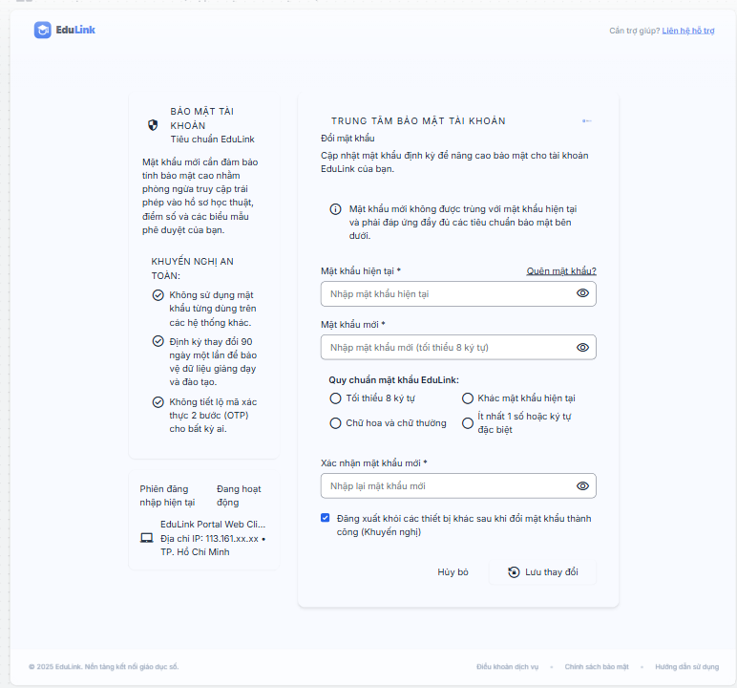
Test Case ID | Mô tả | Hành động | Điều kiện tiên quyết | Kết quả mong đợi | Kết quả thực tế | Kết quả |  |  |  |  |  | Chú thích
 |  |  |  |  |  | Vòng 1 |  |  | Vòng 2
 |  |  |  |  |  | Trạng thái | Ngày kiểm tra | Người kiểm tra | Trạng thái | Ngày kiểm tra | Người kiểm tra
GUI_SHOW Trang đổi mật khẩu
GUI-DMK01 | [Mật khẩu hiện tại] Textbox |  |  | -Text color : black -Status : enable | -Text color : black -Status : enable | Pass | 7/9/2026 | Huy | Pass | 7/9/2026 | Huy
1/1/1900 | [Mật khẩu mới] Textbox |  |  | -Text color : black -Status : enable | -Text color : black -Status : enable | Pass | 7/9/2026 | Huy | Pass | 7/9/2026 | Huy
GUI-DMK03 | [Xác nhận mật khẩu mới] Textbox |  |  | -Text color : black -Status : enable | -Text color : black -Status : enable | Pass | 7/9/2026 | Huy | Pass | 7/9/2026 | Huy
GUI-DMK04 | [Icon ẩn/hiện mật khẩu] Icon |  |  | -Status : enable -Vị trí : bên phải mỗi ô mật khẩu | -Status : enable -Vị trí : bên phải mỗi ô mật khẩu | Pass | 7/9/2026 | Huy | Pass | 7/9/2026 | Huy
GUI-DMK05 | [Lưu thay đổi] Button |  |  | -Text color : white -Status : enable | -Text color : white -Status : enable | Pass | 7/9/2026 | Huy | Pass | 7/9/2026 | Huy
FUNCTION_SHOW Trang đổi mật khẩu
FUNC-DMK01 | Xác thực trang đổi mật khẩu đang hiển thị | 1. Vào "Tài khoản cá nhân" 2. Chọn "Đổi mật khẩu" | Đã đăng nhập vào hệ thống | Hiển thị trang đổi mật khẩu. | Hiển thị trang đổi mật khẩu. | Pass | 7/9/2026 | Huy | Pass | 7/9/2026 | Huy
FUNC-DMK02 | Đổi mật khẩu thành công với thông tin hợp lệ | 1. Nhập đúng mật khẩu hiện tại 2. Nhập mật khẩu mới hợp lệ 3. Nhập xác nhận khớp 4. Nhấn "Lưu thay đổi" | Đã đăng nhập vào hệ thống | Đổi mật khẩu thành công, hiển thị thông báo xác nhận | Đổi mật khẩu thành công, hiển thị thông báo xác nhận | Pass | 7/9/2026 | Huy | Pass | 7/9/2026 | Huy
FUNC-DMK03 | Nhập sai mật khẩu hiện tại | 1. Nhập sai mật khẩu hiện tại 2. Nhập mật khẩu mới 3. Nhấn "Lưu thay đổi" | Đã đăng nhập vào hệ thống | Hiển thị thông báo lỗi "Mật khẩu hiện tại không đúng" | Hiển thị thông báo lỗi "Mật khẩu hiện tại không đúng" | Pass | 7/9/2026 | Huy | Pass | 7/9/2026 | Huy
FUNC-DMK04 | Mật khẩu mới và xác nhận không khớp | 1. Nhập mật khẩu mới và xác nhận khác nhau 2. Nhấn "Lưu thay đổi" | Đã đăng nhập vào hệ thống | Hiển thị cảnh báo "Mật khẩu xác nhận không khớp" | Hiển thị cảnh báo "Mật khẩu xác nhận không khớp" | Pass | 7/9/2026 | Huy | Pass | 7/9/2026 | Huy
FUNC-DMK05 | Mật khẩu mới trùng mật khẩu cũ | 1. Nhập mật khẩu mới giống mật khẩu hiện tại 2. Nhấn "Lưu thay đổi" | Đã đăng nhập vào hệ thống | Hiển thị cảnh báo "Mật khẩu mới phải khác mật khẩu hiện tại" | Hiển thị cảnh báo "Mật khẩu mới phải khác mật khẩu hiện tại" | Pass | 7/9/2026 | Huy | Pass | 7/9/2026 | Huy
FUNC-DMK06 | Bỏ trống Mật khẩu hiện tại | 1. Để trống Mật khẩu hiện tại 2. Nhập các trường còn lại 3. Nhấn "Lưu thay đổi" | Đã đăng nhập vào hệ thống | Hiển thị cảnh báo "Vui lòng nhập mật khẩu hiện tại" | Hiển thị cảnh báo "Vui lòng nhập mật khẩu hiện tại" | Pass | 7/9/2026 | Huy | Pass | 7/9/2026 | Huy
FUNC-DMK07 | Mật khẩu mới ngắn hơn độ dài tối thiểu | 1. Nhập mật khẩu mới ngắn hơn số ký tự tối thiểu 2. Nhấn "Lưu thay đổi" | Đã đăng nhập vào hệ thống | Hiển thị cảnh báo độ dài mật khẩu không hợp lệ | Hiển thị cảnh báo độ dài mật khẩu không hợp lệ | Pass | 7/9/2026 | Huy | Pass | 7/9/2026 | Huy
FUNC-DMK08 | Đăng nhập lại sau khi đổi mật khẩu thành công | 1. Đăng xuất 2. Đăng nhập lại bằng mật khẩu mới | Đã đổi mật khẩu thành công ở bước trước | Đăng nhập thành công với mật khẩu mới | Đăng nhập thành công với mật khẩu mới | Pass | 7/9/2026 | Huy | Pass | 7/9/2026 | Huy

Tài khoản cá nhân
Project Name | SMARTTRIAL
Module Code | Tài khoản cá nhân
 | Hoàn thành | Lỗi | Chưa kiểm tra | Bị chặn | Tổng lần kiểm tra
Round 1 | 20 | 0 | 0 | 0 | 20
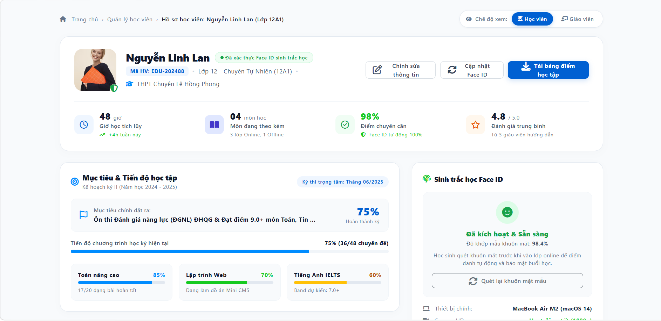
1 | 20 | 0 | 0 | 0 | 20
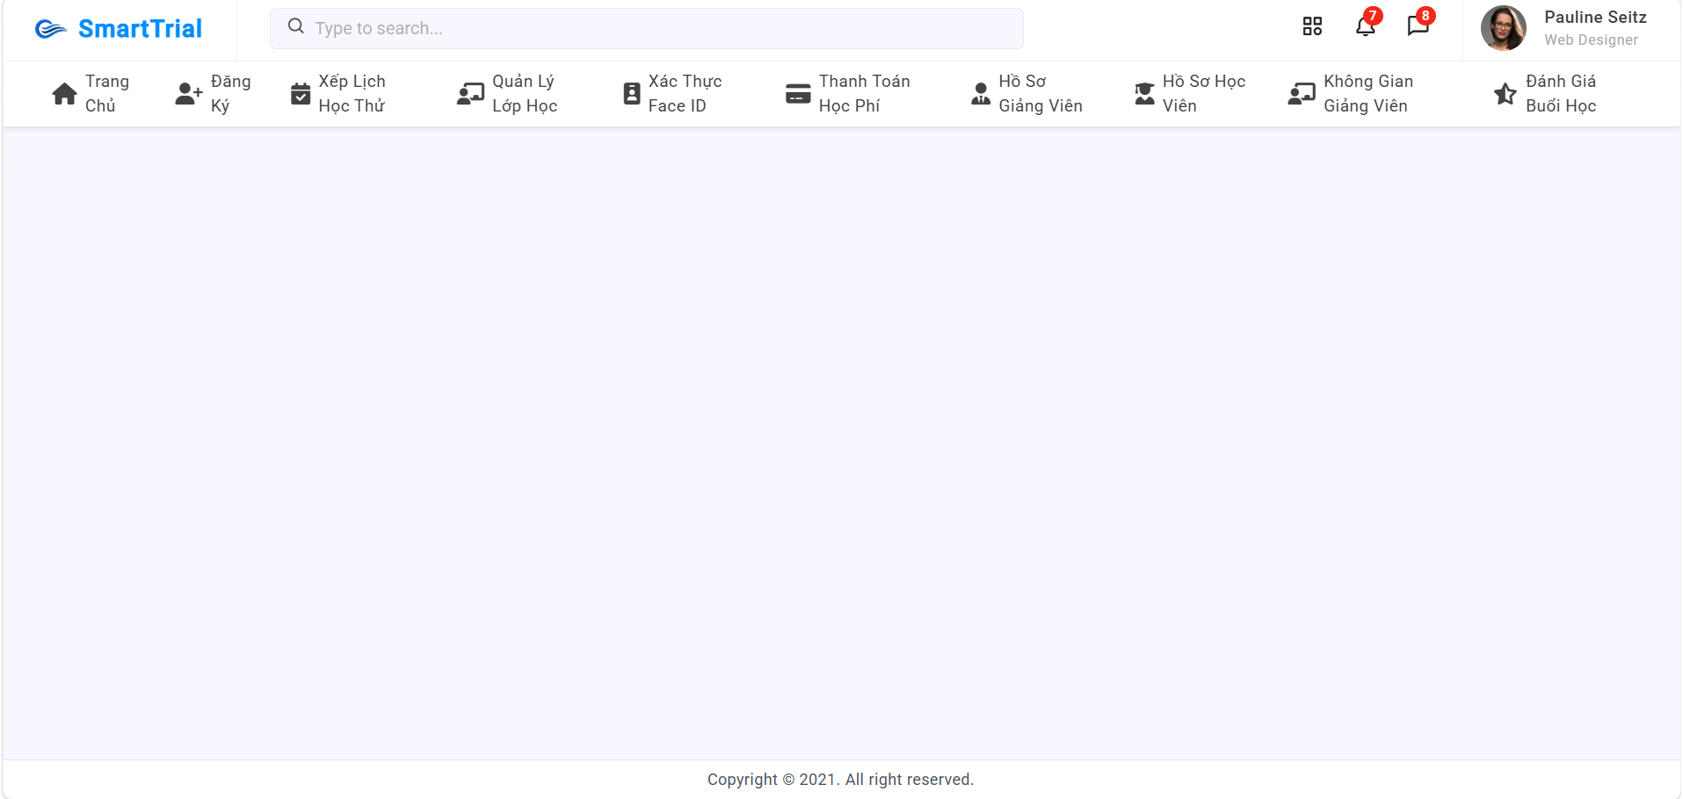

Test Case ID | Mô tả | Hành động | Điều kiện tiên quyết | Kết quả mong đợi | Kết quả thực tế | Kết quả |  |  |  |  |  | Chú thích
 |  |  |  |  |  | Vòng 1 |  |  | Vòng 2
 |  |  |  |  |  | Trạng thái | Ngày kiểm tra | Người kiểm tra | Trạng thái | Ngày kiểm tra | Người kiểm tra
GUI Show tài khoản cá nhân
GUI-TK-01 | Kiểm tra bố cục chung: header và footer | 1. Đăng nhập và truy cập trang bất kỳ 2. Quan sát header và footer | Đã đăng nhập vào hệ thống SmartTrial | Header hiển thị logo SmartTrial, ô tìm kiếm (placeholder "Type to search..."), icon ứng dụng, chuông thông báo (badge số), tin nhắn (badge số), ảnh đại diện + tên + chức danh người dùng. Footer hiển thị "Copyright © 2021. All right reserved." | Header hiển thị logo SmartTrial, ô tìm kiếm (placeholder "Type to search..."), icon ứng dụng, chuông thông báo (badge số), tin nhắn (badge số), ảnh đại diện + tên + chức danh người dùng. Footer hiển thị "Copyright © 2021. All right reserved." | Pass | 7/9/2026 | Khôi | Pass | 7/9/2026 | Khôi
GUI-TK-02 | Kiểm tra thanh menu điều hướng | 1. Quan sát thanh menu bên dưới header 2. Di chuột qua từng mục | Đã đăng nhập vào hệ thống SmartTrial | Hiển thị đủ 10 mục: Trang Chủ, Đăng Ký, Xếp Lịch Học Thử, Quản Lý Lớp Học, Xác Thực Face ID, Thanh Toán Học Phí, Hồ Sơ Giảng Viên, Hồ Sơ Học Viên, Không Gian Giảng Viên, Đánh Giá Buổi Học; mỗi mục có icon + nhãn, căn đều; có hiệu ứng hover; mục đang mở được làm nổi bật | Hiển thị đủ 10 mục: Trang Chủ, Đăng Ký, Xếp Lịch Học Thử, Quản Lý Lớp Học, Xác Thực Face ID, Thanh Toán Học Phí, Hồ Sơ Giảng Viên, Hồ Sơ Học Viên, Không Gian Giảng Viên, Đánh Giá Buổi Học; mỗi mục có icon + nhãn, căn đều; có hiệu ứng hover; mục đang mở được làm nổi bật | Pass | 7/9/2026 | Khôi | Pass | 7/9/2026 | Khôi
GUI-TK-03 | Kiểm tra breadcrumb và nút chuyển chế độ xem | 1. Mở trang Hồ sơ học viên 2. Quan sát phần đầu trang | Đã đăng nhập; đang ở trang Hồ sơ học viên | Breadcrumb hiển thị "Trang chủ › Quản lý học viên › Hồ sơ học viên: Nguyễn Linh Lan (Lớp 12A1)"; góc phải có nút chuyển "Chế độ xem: Học viên | Giáo viên", chế độ đang chọn được tô nổi bật | Breadcrumb hiển thị "Trang chủ › Quản lý học viên › Hồ sơ học viên: Nguyễn Linh Lan (Lớp 12A1)"; góc phải có nút chuyển "Chế độ xem: Học viên | Giáo viên", chế độ đang chọn được tô nổi bật | Pass | 7/9/2026 | Khôi | Pass | 7/9/2026 | Khôi
GUI-TK-04 | Kiểm tra thẻ thông tin học viên | 1. Quan sát thẻ thông tin đầu trang | Đã đăng nhập; đang ở trang Hồ sơ học viên | Hiển thị ảnh đại diện kèm biểu tượng khiên, họ tên, nhãn "Đã xác thực Face ID sinh trắc học", Mã HV, lớp, trường; 3 nút: Chỉnh sửa thông tin, Cập nhật Face ID, Tải bảng điểm học tập (nút chính màu xanh nổi bật) | Hiển thị ảnh đại diện kèm biểu tượng khiên, họ tên, nhãn "Đã xác thực Face ID sinh trắc học", Mã HV, lớp, trường; 3 nút: Chỉnh sửa thông tin, Cập nhật Face ID, Tải bảng điểm học tập (nút chính màu xanh nổi bật) | Pass | 7/9/2026 | Khôi | Pass | 7/9/2026 | Khôi
GUI-TK-05 | Kiểm tra 4 thẻ thống kê | 1. Quan sát hàng thống kê dưới thẻ thông tin | Đã đăng nhập; đang ở trang Hồ sơ học viên | Hiển thị 4 thẻ có icon riêng: giờ học tích lũy, môn đang theo kèm, điểm chuyên cần, đánh giá trung bình; số liệu, đơn vị và dòng mô tả căn chỉnh đúng, không bị cắt chữ | Hiển thị 4 thẻ có icon riêng: giờ học tích lũy, môn đang theo kèm, điểm chuyên cần, đánh giá trung bình; số liệu, đơn vị và dòng mô tả căn chỉnh đúng, không bị cắt chữ | Pass | 7/9/2026 | Khôi | Pass | 7/9/2026 | Khôi
GUI-TK-06 | Kiểm tra khối Mục tiêu & Tiến độ học tập | 1. Quan sát khối "Mục tiêu & Tiến độ học tập" | Đã đăng nhập; đang ở trang Hồ sơ học viên | Hiển thị kỳ thi trọng tâm, mục tiêu chính kèm % hoàn thành, thanh tiến độ chương trình, 3 thẻ môn học (thanh màu khác nhau); mục tiêu quá dài được rút gọn bằng "..." không làm vỡ bố cục | Hiển thị kỳ thi trọng tâm, mục tiêu chính kèm % hoàn thành, thanh tiến độ chương trình, 3 thẻ môn học (thanh màu khác nhau); mục tiêu quá dài được rút gọn bằng "..." không làm vỡ bố cục | Pass | 7/9/2026 | Khôi | Pass | 7/9/2026 | Khôi
GUI-TK-07 | Kiểm tra khối Sinh trắc học Face ID | 1. Quan sát khối "Sinh trắc học Face ID" | Đã đăng nhập; đang ở trang Hồ sơ học viên | Hiển thị biểu tượng, trạng thái "Đã kích hoạt & Sẵn sàng" (màu xanh), độ khớp mẫu khuôn mặt, mô tả, nút "Quét lại khuôn mặt mẫu", thông tin thiết bị/camera; bố cục không bị cắt/tràn | Hiển thị biểu tượng, trạng thái "Đã kích hoạt & Sẵn sàng" (màu xanh), độ khớp mẫu khuôn mặt, mô tả, nút "Quét lại khuôn mặt mẫu", thông tin thiết bị/camera; bố cục không bị cắt/tràn | Pass | 7/9/2026 | Khôi | Pass | 7/9/2026 | Khôi
FUNCTION show tài khoản cá nhân
FUNC-TK-01 | Điều hướng bằng thanh menu | 1. Click lần lượt từng mục trên thanh menu (đặc biệt "Hồ Sơ Học Viên") | Đã đăng nhập vào hệ thống SmartTrial | Chuyển đúng đến trang tương ứng với từng mục; mục đang mở được làm nổi bật; "Hồ Sơ Học Viên" hiển thị trang hồ sơ học viên | Chuyển đúng đến trang tương ứng với từng mục; mục đang mở được làm nổi bật; "Hồ Sơ Học Viên" hiển thị trang hồ sơ học viên | Pass | 7/9/2026 | Khôi | Pass | 7/9/2026 | Khôi
FUNC-TK-02 | Tìm kiếm từ ô tìm kiếm | 1. Nhập tên học viên hợp lệ vào ô tìm kiếm, nhấn Enter 2. Nhập từ khóa không tồn tại (VD: "zzzzz"), nhấn Enter | Đã đăng nhập vào hệ thống SmartTrial | Từ khóa hợp lệ: hiển thị kết quả phù hợp; từ khóa không tồn tại: hiển thị thông báo không có kết quả; không lỗi hệ thống | Từ khóa hợp lệ: hiển thị kết quả phù hợp; từ khóa không tồn tại: hiển thị thông báo không có kết quả; không lỗi hệ thống | Pass | 7/9/2026 | Khôi | Pass | 7/9/2026 | Khôi
FUNC-TK-03 | Xem thông báo và tin nhắn | 1. Click icon chuông 2. Click icon tin nhắn 3. Mở một thông báo/tin nhắn chưa đọc | Đã đăng nhập vào hệ thống SmartTrial; có thông báo/tin nhắn chưa đọc | Mở đúng danh sách thông báo/tin nhắn; sau khi đọc, số trên badge giảm tương ứng | Mở đúng danh sách thông báo/tin nhắn; sau khi đọc, số trên badge giảm tương ứng | Pass | 7/9/2026 | Khôi | Pass | 7/9/2026 | Khôi
FUNC-TK-04 | Điều hướng bằng breadcrumb | 1. Click "Trang chủ" trên breadcrumb 2. Quay lại, click "Quản lý học viên" | Đã đăng nhập; đang ở trang Hồ sơ học viên | Chuyển đúng về Trang chủ và trang Quản lý học viên | Chuyển đúng về Trang chủ và trang Quản lý học viên | Pass | 7/9/2026 | Khôi | Pass | 7/9/2026 | Khôi
FUNC-TK-05 | Hiển thị đúng dữ liệu hồ sơ học viên | 1. Mở hồ sơ học viên "Nguyễn Linh Lan" 2. Đối chiếu họ tên, Mã HV, lớp, trường, ảnh đại diện với dữ liệu trong hệ thống | Đã đăng nhập; đang ở trang Hồ sơ học viên; học viên có dữ liệu trong hệ thống | Thông tin hiển thị khớp hoàn toàn với dữ liệu trong hệ thống | Thông tin hiển thị khớp hoàn toàn với dữ liệu trong hệ thống | Pass | 7/9/2026 | Khôi | Pass | 7/9/2026 | Khôi
FUNC-TK-06 | Chuyển chế độ xem Học viên / Giáo viên | 1. Click "Giáo viên" ở mục Chế độ xem 2. Click lại "Học viên" | Đã đăng nhập; đang ở trang Hồ sơ học viên | Giao diện chuyển đúng theo chế độ được chọn; nút đang chọn được tô nổi bật; dữ liệu hồ sơ không bị mất | Giao diện chuyển đúng theo chế độ được chọn; nút đang chọn được tô nổi bật; dữ liệu hồ sơ không bị mất | Pass | 7/9/2026 | Khôi | Pass | 7/9/2026 | Khôi | Giả định: chế độ Giáo viên hiển thị góc nhìn của giáo viên hướng dẫn
FUNC-TK-07 | Chỉnh sửa thông tin học viên thành công | 1. Click "Chỉnh sửa thông tin" 2. Sửa thông tin hợp lệ (VD: tên lớp, trường) 3. Nhấn Lưu | Đã đăng nhập; đang ở trang Hồ sơ học viên; người dùng có quyền chỉnh sửa | Lưu thành công, hiển thị thông báo thành công; thông tin mới được cập nhật trên hồ sơ. Nếu nhấn Hủy: không lưu thay đổi | Lưu thành công, hiển thị thông báo thành công; thông tin mới được cập nhật trên hồ sơ. Nếu nhấn Hủy: không lưu thay đổi | Pass | 7/9/2026 | Khôi | Pass | 7/9/2026 | Khôi
FUNC-TK-08 | Chỉnh sửa thông tin với dữ liệu không hợp lệ | 1. Click "Chỉnh sửa thông tin" 2. Xóa trống họ tên hoặc nhập ký tự không hợp lệ 3. Nhấn Lưu | Đã đăng nhập; đang ở trang Hồ sơ học viên; người dùng có quyền chỉnh sửa | Không lưu được; hiển thị lỗi tại trường không hợp lệ; dữ liệu cũ giữ nguyên | Không lưu được; hiển thị lỗi tại trường không hợp lệ; dữ liệu cũ giữ nguyên | Pass | 7/9/2026 | Khôi | Pass | 7/9/2026 | Khôi
FUNC-TK-09 | Cập nhật / quét lại khuôn mặt mẫu thành công | 1. Click "Cập nhật Face ID" (hoặc "Quét lại khuôn mặt mẫu") 2. Cho phép truy cập camera 3. Quét khuôn mặt theo hướng dẫn | Đã đăng nhập; đang ở trang Hồ sơ học viên; thiết bị có camera | Quét thành công, hiển thị thông báo thành công; trạng thái Face ID và độ khớp mẫu được cập nhật | Quét thành công, hiển thị thông báo thành công; trạng thái Face ID và độ khớp mẫu được cập nhật | Pass | 7/9/2026 | Khôi | Pass | 7/9/2026 | Khôi
FUNC-TK-10 | Quét Face ID khi từ chối quyền camera hoặc không có camera | 1. Click "Quét lại khuôn mặt mẫu" 2. Chọn Chặn (Block) quyền camera (hoặc dùng thiết bị không có camera) | Đã đăng nhập; đang ở trang Hồ sơ học viên | Hiển thị thông báo lỗi rõ ràng, hướng dẫn cấp quyền camera; Face ID cũ không bị thay đổi | Hiển thị thông báo lỗi rõ ràng, hướng dẫn cấp quyền camera; Face ID cũ không bị thay đổi | Pass | 7/9/2026 | Khôi | Pass | 7/9/2026 | Khôi
FUNC-TK-11 | Tải bảng điểm học tập | 1. Click "Tải bảng điểm học tập" 2. Mở file vừa tải và đối chiếu dữ liệu | Đã đăng nhập; đang ở trang Hồ sơ học viên | Tải về file đúng định dạng (PDF/Excel), tên file hợp lý; nội dung khớp điểm số và tiến độ của học viên | Tải về file đúng định dạng (PDF/Excel), tên file hợp lý; nội dung khớp điểm số và tiến độ của học viên | Pass | 7/9/2026 | Khôi | Pass | 7/9/2026 | Khôi | Giả định: định dạng PDF hoặc Excel
FUNC-TK-12 | Kiểm tra tính đúng của số liệu thống kê và tiến độ | 1. Đối chiếu % tiến độ với số chuyên đề (VD: 36/48 = 75%) 2. Đối chiếu % từng môn (VD: 17/20 = 85%) 3. Đối chiếu số giờ học, số môn, điểm chuyên cần, đánh giá trung bình với dữ liệu gốc | Đã đăng nhập; đang ở trang Hồ sơ học viên; học viên có dữ liệu học tập | Các phần trăm tính đúng công thức; thanh tiến độ khớp với số liệu; số liệu thống kê khớp dữ liệu gốc | Các phần trăm tính đúng công thức; thanh tiến độ khớp với số liệu; số liệu thống kê khớp dữ liệu gốc | Pass | 7/9/2026 | Khôi | Pass | 7/9/2026 | Khôi
FUNC-TK-13 | Phân quyền và phiên đăng nhập | 1. Đăng nhập bằng tài khoản không có quyền xem hồ sơ học viên này và truy cập trực tiếp bằng URL 2. Để phiên đăng nhập hết hạn rồi thao tác trên trang | Có tài khoản không có quyền; có tài khoản với phiên đã hết hạn | Trường hợp 1: từ chối truy cập, hiển thị thông báo không có quyền; trường hợp 2: chuyển về trang đăng nhập, không lộ dữ liệu học viên | Trường hợp 1: từ chối truy cập, hiển thị thông báo không có quyền; trường hợp 2: chuyển về trang đăng nhập, không lộ dữ liệu học viên | Pass | 7/9/2026 | Khôi | Pass | 7/9/2026 | Khôi

Lấy lại mật khẩu
Project Name | SMARTTRIAL
Module Code | Lấy lại mật khẩu
 | Hoàn thành | Lỗi | Chưa kiểm tra | Bị chặn | Tổng lần kiểm tra
Round 1 | 13 | 0 | 0 | 0 | 13
1/1/1900 | 13 | 0 | 0 | 0 | 13

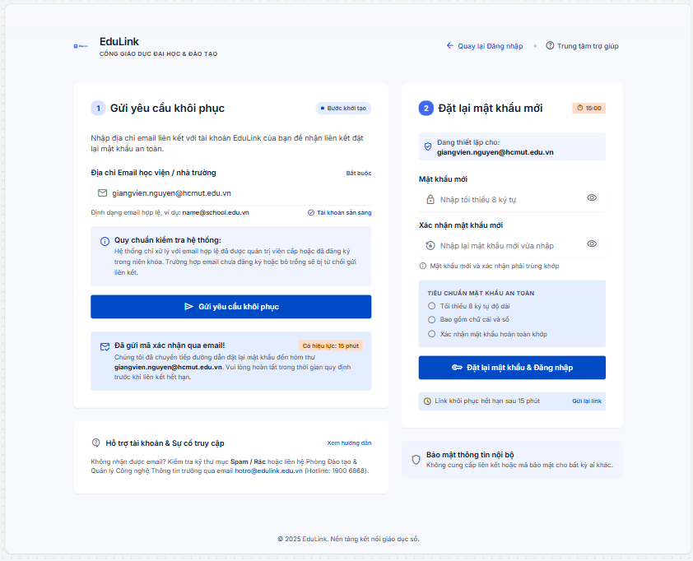
Test Case ID | Mô tả | Hành động | Điều kiện tiên quyết | Kết quả mong đợi | Kết quả thực tế | Kết quả |  |  |  |  |  | Chú thích
 |  |  |  |  |  | Vòng 1 |  |  | Vòng 2
 |  |  |  |  |  | Trạng thái | Ngày kiểm tra | Người kiểm tra | Trạng thái | Ngày kiểm tra | Người kiểm tra
GUI_SHOW Trang lấy lại mật khẩu
GUI-LMK01 | [Email] Textbox |  |  | -Text color : black -Status : enable | -Text color : black -Status : enable | Pass | 7/9/2026 | Huy | Pass | 7/9/2026 | Huy
GUI-LMK02 | [Gửi yêu cầu] Button |  |  | -Text color : white -Status : enable | -Text color : white -Status : enable | Pass | 7/9/2026 | Huy | Pass | 7/9/2026 | Huy
GUI-LMK03 | [Mật khẩu mới] Textbox |  |  | -Text color : black -Status : enable | -Text color : black -Status : enable | Pass | 7/9/2026 | Huy | Pass | 7/9/2026 | Huy
GUI-LMK04 | [Xác nhận mật khẩu mới] Textbox |  |  | -Text color : black -Status : enable | -Text color : black -Status : enable | Pass | 7/9/2026 | Huy | Pass | 7/9/2026 | Huy
FUNCTION_SHOW Trang lấy lại mật khẩu
FUNC-LMK01 | Xác thực trang lấy lại mật khẩu đang hiển thị | 1. Tại trang đăng nhập, nhấn "Quên mật khẩu" | Không có | Hiển thị trang "Lấy lại mật khẩu" | Hiển thị trang "Lấy lại mật khẩu" | Pass | 7/9/2026 | Huy | Pass | 7/9/2026 | Huy
FUNC-LMK02 | Gửi yêu cầu khôi phục với email hợp lệ đã đăng ký | 1. Nhập email đã đăng ký 2. Nhấn "Gửi yêu cầu" | Email đã tồn tại trong hệ thống | Hệ thống gửi email khôi phục, hiển thị thông báo "Đã gửi yêu cầu" | Hệ thống gửi email khôi phục, hiển thị thông báo "Đã gửi yêu cầu" | Pass | 7/9/2026 | Huy | Pass | 7/9/2026 | Huy
FUNC-LMK03 | Gửi yêu cầu với email chưa đăng ký | 1. Nhập email chưa đăng ký 2. Nhấn "Gửi yêu cầu" | Email chưa tồn tại trong hệ thống | Hiển thị thông báo lỗi "Tài khoản không tồn tại" | Hiển thị thông báo lỗi "Tài khoản không tồn tại" | Pass | 7/9/2026 | Huy | Pass | 7/9/2026 | Huy
FUNC-LMK04 | Bỏ trống Email | 1. Để trống Email 2. Nhấn "Gửi yêu cầu" | Không có | Hiển thị cảnh báo "Vui lòng nhập Email" | Hiển thị cảnh báo "Vui lòng nhập Email" | Pass | 7/9/2026 | Huy | Pass | 7/9/2026 | Huy
FUNC-LMK05 | Email sai định dạng | 1. Nhập email sai định dạng 2. Nhấn "Gửi yêu cầu" | Không có | Hiển thị cảnh báo "Email không đúng định dạng" | Hiển thị cảnh báo "Email không đúng định dạng" | Pass | 7/9/2026 | Huy | Pass | 7/9/2026 | Huy
FUNC-LMK06 | Đặt lại mật khẩu mới thành công qua link trong email | 1. Mở link khôi phục trong email 2. Nhập mật khẩu mới và xác nhận 3. Nhấn "Xác nhận" | Đã nhận được email khôi phục hợp lệ | Đặt lại mật khẩu thành công, hiển thị thông báo xác nhận | Đặt lại mật khẩu thành công, hiển thị thông báo xác nhận | Pass | 7/9/2026 | Huy | Pass | 7/9/2026 | Huy
FUNC-LMK07 | Link khôi phục đã hết hạn | 1. Mở link khôi phục đã hết hạn | Link khôi phục đã quá thời gian hiệu lực | Hiển thị thông báo "Liên kết đã hết hạn, vui lòng gửi lại yêu cầu" | Hiển thị thông báo "Liên kết đã hết hạn, vui lòng gửi lại yêu cầu" | Pass | 7/9/2026 | Huy | Pass | 7/9/2026 | Huy
FUNC-LMK08 | Mật khẩu mới và xác nhận không khớp | 1. Nhập mật khẩu mới và xác nhận khác nhau 2. Nhấn "Xác nhận" | Đã mở link khôi phục hợp lệ | Hiển thị cảnh báo "Mật khẩu xác nhận không khớp" | Hiển thị cảnh báo "Mật khẩu xác nhận không khớp" | Pass | 7/9/2026 | Huy | Pass | 7/9/2026 | Huy
FUNC-LMK09 | Đăng nhập lại bằng mật khẩu mới | 1. Đăng nhập với mật khẩu mới vừa đặt lại | Đã đặt lại mật khẩu thành công | Đăng nhập thành công với mật khẩu mới | Đăng nhập thành công với mật khẩu mới | Pass | 7/9/2026 | Huy | Pass | 7/9/2026 | Huy

Xem thông tin giáo viên
Project Name | SMARTTRIAL
Module Code | xem thông tin giáo viên
 | Hoàn thành | Lỗi | Chưa kiểm tra | Bị chặn | Tổng lần kiểm tra
Round 1 | 20 | 0 | 0 | 0 | 20
1/1/1900 | 20 | 0 | 0 | 0 | 20

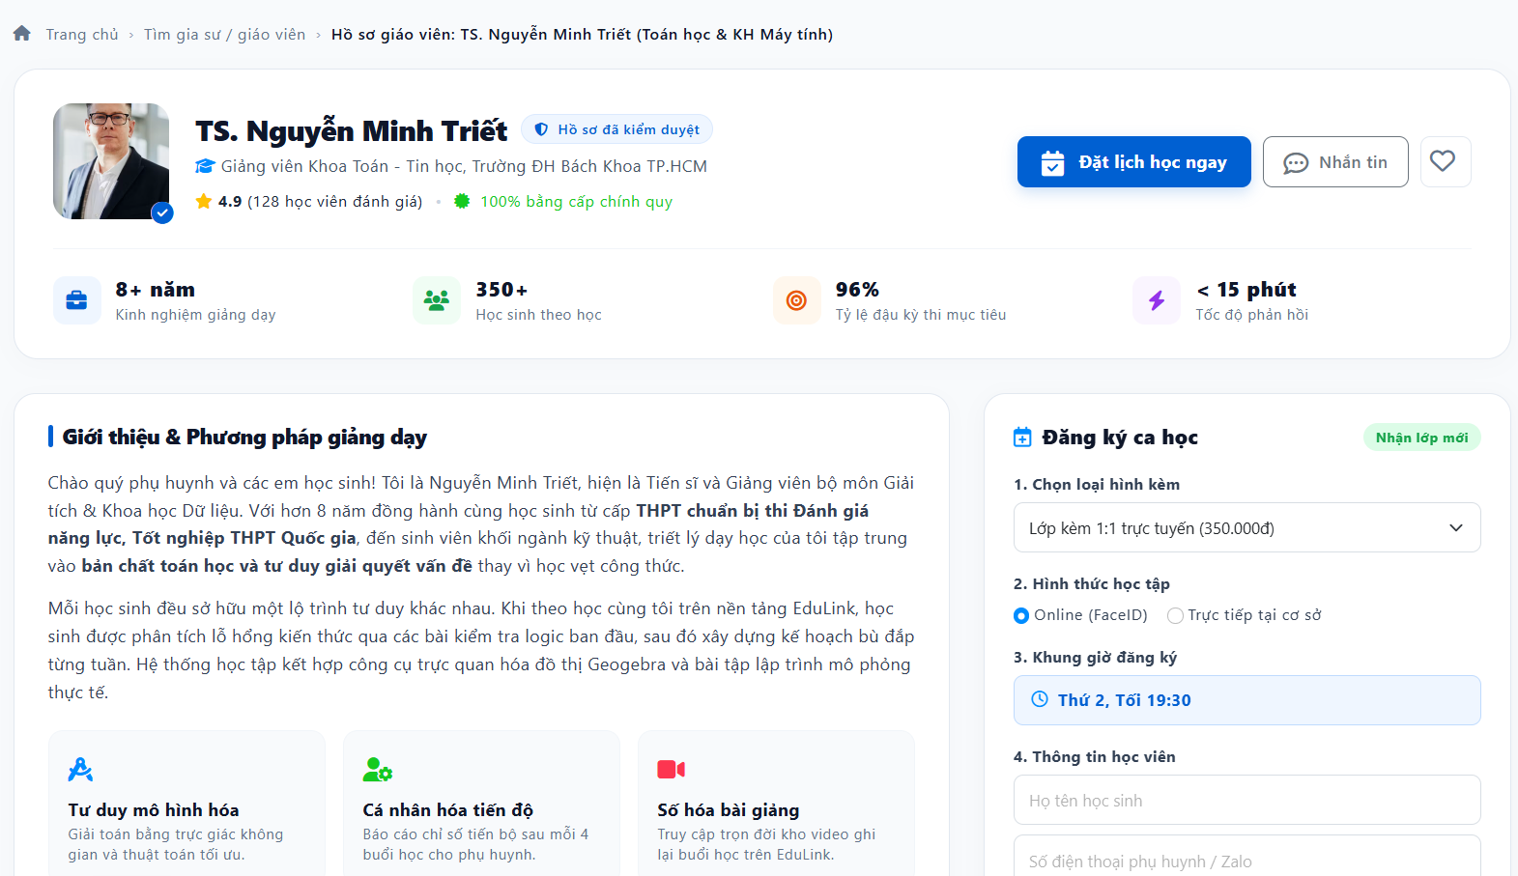
Test Case ID | Mô tả | Hành động | Điều kiện tiên quyết | Kết quả mong đợi | Kết quả thực tế | Kết quả |  |  |  |  |  | Chú thích
 |  |  |  |  |  | Vòng 1 |  |  | Vòng 2
 |  |  |  |  |  | Trạng thái | Ngày kiểm tra | Người kiểm tra | Trạng thái | Ngày kiểm tra | Người kiểm tra
GUI Show Xem thông tin giáo viên
GUI-TTGV01 | Kiểm tra breadcrumb | 1. Mở trang Hồ sơ giáo viên 2. Quan sát breadcrumb ở đầu trang | Đang ở trang Hồ sơ giáo viên: TS. Nguyễn Minh Triết | Hiển thị "Trang chủ › Tìm gia sư / giáo viên › Hồ sơ giáo viên: TS. Nguyễn Minh Triết (Toán học & KH Máy tính)"; mục cuối được in đậm, các mục trước hiển thị dạng liên kết | Hiển thị "Trang chủ › Tìm gia sư / giáo viên › Hồ sơ giáo viên: TS. Nguyễn Minh Triết (Toán học & KH Máy tính)"; mục cuối được in đậm, các mục trước hiển thị dạng liên kết | Pass | 8/9/2026 | Huy | Pass | 8/9/2026 | Huy
GUI-TTGV02 | Kiểm tra thẻ thông tin giáo viên | 1. Quan sát thẻ thông tin đầu trang | Đang ở trang Hồ sơ giáo viên: TS. Nguyễn Minh Triết | Hiển thị ảnh đại diện kèm biểu tượng xác thực, họ tên và học hàm, nhãn "Hồ sơ đã kiểm duyệt", chức danh + đơn vị công tác, điểm đánh giá (4.9) kèm số lượt đánh giá, nhãn "100% bằng cấp chính quy"; căn chỉnh gọn gàng, không bị cắt chữ | Hiển thị ảnh đại diện kèm biểu tượng xác thực, họ tên và học hàm, nhãn "Hồ sơ đã kiểm duyệt", chức danh + đơn vị công tác, điểm đánh giá (4.9) kèm số lượt đánh giá, nhãn "100% bằng cấp chính quy"; căn chỉnh gọn gàng, không bị cắt chữ | Pass | 8/9/2026 | Huy | Pass | 8/9/2026 | Huy
GUI-TTGV03 | Kiểm tra các nút hành động | 1. Quan sát cụm nút góc phải thẻ thông tin 2. Di chuột qua từng nút | Đang ở trang Hồ sơ giáo viên: TS. Nguyễn Minh Triết | Hiển thị nút "Đặt lịch học ngay" (nút chính màu xanh nổi bật), nút "Nhắn tin" và nút biểu tượng trái tim (yêu thích); có hiệu ứng hover | Hiển thị nút "Đặt lịch học ngay" (nút chính màu xanh nổi bật), nút "Nhắn tin" và nút biểu tượng trái tim (yêu thích); có hiệu ứng hover | Pass | 8/9/2026 | Huy | Pass | 8/9/2026 | Huy
GUI-TTGV04 | Kiểm tra 4 thẻ thống kê | 1. Quan sát hàng thống kê dưới thẻ thông tin | Đang ở trang Hồ sơ giáo viên: TS. Nguyễn Minh Triết | Hiển thị 4 thẻ có icon riêng: kinh nghiệm giảng dạy, học sinh theo học, tỷ lệ đậu kỳ thi mục tiêu, tốc độ phản hồi; số liệu và mô tả căn chỉnh đúng, không bị cắt chữ | Hiển thị 4 thẻ có icon riêng: kinh nghiệm giảng dạy, học sinh theo học, tỷ lệ đậu kỳ thi mục tiêu, tốc độ phản hồi; số liệu và mô tả căn chỉnh đúng, không bị cắt chữ | Pass | 8/9/2026 | Huy | Pass | 8/9/2026 | Huy
GUI-TTGV05 | Kiểm tra khối Giới thiệu & Phương pháp giảng dạy | 1. Quan sát khối "Giới thiệu & Phương pháp giảng dạy" | Đang ở trang Hồ sơ giáo viên: TS. Nguyễn Minh Triết | Hiển thị tiêu đề khối, các đoạn giới thiệu xuống dòng hợp lý; các cụm từ quan trọng được in đậm; font, khoảng cách dòng dễ đọc, không tràn khung | Hiển thị tiêu đề khối, các đoạn giới thiệu xuống dòng hợp lý; các cụm từ quan trọng được in đậm; font, khoảng cách dòng dễ đọc, không tràn khung | Pass | 8/9/2026 | Huy | Pass | 8/9/2026 | Huy
GUI-TTGV06 | Kiểm tra 3 thẻ đặc điểm phương pháp | 1. Quan sát 3 thẻ ở cuối khối giới thiệu | Đang ở trang Hồ sơ giáo viên: TS. Nguyễn Minh Triết | Hiển thị 3 thẻ "Tư duy mô hình hóa", "Cá nhân hóa tiến độ", "Số hóa bài giảng", mỗi thẻ có icon màu riêng, tiêu đề và mô tả; 3 thẻ đều nhau, thẳng hàng | Hiển thị 3 thẻ "Tư duy mô hình hóa", "Cá nhân hóa tiến độ", "Số hóa bài giảng", mỗi thẻ có icon màu riêng, tiêu đề và mô tả; 3 thẻ đều nhau, thẳng hàng | Pass | 8/9/2026 | Huy | Pass | 8/9/2026 | Huy
GUI-TTGV07 | Kiểm tra giao diện responsive | 1. Mở trang Hồ sơ giáo viên trên desktop, tablet, mobile (hoặc thu nhỏ trình duyệt) | Đang ở trang Hồ sơ giáo viên: TS. Nguyễn Minh Triết | Bố cục không vỡ, không tràn ngang; các thẻ thống kê và thẻ phương pháp tự xuống dòng hợp lý; cụm nút hành động vẫn nhìn thấy và bấm được | Bố cục không vỡ, không tràn ngang; các thẻ thống kê và thẻ phương pháp tự xuống dòng hợp lý; cụm nút hành động vẫn nhìn thấy và bấm được | Pass | 8/9/2026 | Huy | Pass | 8/9/2026 | Huy
FUNCTION Show Xem thông tin giáo viên
FUNC-TTGV01 | Điều hướng bằng breadcrumb | 1. Click "Trang chủ" trên breadcrumb 2. Quay lại, click "Tìm gia sư / giáo viên" | Đang ở trang Hồ sơ giáo viên: TS. Nguyễn Minh Triết | Chuyển đúng về Trang chủ và trang danh sách Tìm gia sư / giáo viên | Chuyển đúng về Trang chủ và trang danh sách Tìm gia sư / giáo viên | Pass | 8/9/2026 | Huy | Pass | 8/9/2026 | Huy
FUNC-TTGV02 | Mở hồ sơ từ danh sách Tìm gia sư / giáo viên | 1. Vào trang Tìm gia sư / giáo viên 2. Click vào giáo viên "TS. Nguyễn Minh Triết" | Có giáo viên trong danh sách | Mở đúng hồ sơ của giáo viên được chọn | Mở đúng hồ sơ của giáo viên được chọn | Pass | 8/9/2026 | Huy | Pass | 8/9/2026 | Huy
FUNC-TTGV03 | Hiển thị đúng thông tin giáo viên | 1. Mở hồ sơ giáo viên 2. Đối chiếu họ tên, học hàm, chức danh, đơn vị, ảnh, bằng cấp, phần giới thiệu với dữ liệu trong hệ thống | Đang ở trang Hồ sơ giáo viên: TS. Nguyễn Minh Triết | Thông tin hiển thị khớp hoàn toàn với dữ liệu trong hệ thống | Thông tin hiển thị khớp hoàn toàn với dữ liệu trong hệ thống | Pass | 8/9/2026 | Huy | Pass | 8/9/2026 | Huy
FUNC-TTGV04 | Kiểm tra điểm đánh giá và số lượt đánh giá | 1. Đối chiếu điểm trung bình (4.9) và số lượt đánh giá (128) với dữ liệu đánh giá thực tế 2. Click vào phần điểm đánh giá | Đang ở trang Hồ sơ giáo viên: TS. Nguyễn Minh Triết | Điểm trung bình và số lượt tính đúng; click vào phần đánh giá sẽ cuộn/chuyển đến danh sách đánh giá (nếu có) | Điểm trung bình và số lượt tính đúng; click vào phần đánh giá sẽ cuộn/chuyển đến danh sách đánh giá (nếu có) | Pass | 8/9/2026 | Huy | Pass | 8/9/2026 | Huy | Giả định: có thể click vào phần đánh giá
FUNC-TTGV05 | Kiểm tra nhãn "Hồ sơ đã kiểm duyệt" | 1. Mở hồ sơ giáo viên đã được kiểm duyệt 2. Mở hồ sơ giáo viên chưa được kiểm duyệt | Có giáo viên đã kiểm duyệt và giáo viên chưa kiểm duyệt | Chỉ hồ sơ đã kiểm duyệt mới hiển thị nhãn "Hồ sơ đã kiểm duyệt" | Chỉ hồ sơ đã kiểm duyệt mới hiển thị nhãn "Hồ sơ đã kiểm duyệt" | Pass | 8/9/2026 | Huy | Pass | 8/9/2026 | Huy
FUNC-TTGV06 | Kiểm tra số liệu thống kê | 1. Đối chiếu số năm kinh nghiệm, số học sinh, tỷ lệ đậu, tốc độ phản hồi với dữ liệu gốc | Đang ở trang Hồ sơ giáo viên: TS. Nguyễn Minh Triết | Các số liệu khớp với dữ liệu gốc trong hệ thống | Các số liệu khớp với dữ liệu gốc trong hệ thống | Pass | 8/9/2026 | Huy | Pass | 8/9/2026 | Huy
FUNC-TTGV07 | Click nút "Đặt lịch học ngay" | 1. Click nút "Đặt lịch học ngay" | Đang ở trang Hồ sơ giáo viên: TS. Nguyễn Minh Triết | Trang cuộn/chuyển đến khu vực đăng ký ca học của giáo viên này | Trang cuộn/chuyển đến khu vực đăng ký ca học của giáo viên này | Pass | 8/9/2026 | Huy | Pass | 8/9/2026 | Huy | Chỉ kiểm tra việc điều hướng; chức năng đăng ký ca học kiểm thử riêng
FUNC-TTGV08 | Nhắn tin với giáo viên khi đã đăng nhập | 1. Click nút "Nhắn tin" | Đang ở trang Hồ sơ giáo viên: TS. Nguyễn Minh Triết; đã đăng nhập | Mở khung/trang chat với đúng giáo viên; có thể gửi được tin nhắn | Mở khung/trang chat với đúng giáo viên; có thể gửi được tin nhắn | Pass | 8/9/2026 | Huy | Pass | 8/9/2026 | Huy
FUNC-TTGV09 | Nhắn tin hoặc yêu thích khi chưa đăng nhập | 1. Click nút "Nhắn tin" 2. Click nút trái tim (yêu thích) | Đang ở trang Hồ sơ giáo viên: TS. Nguyễn Minh Triết; chưa đăng nhập | Hiển thị yêu cầu đăng nhập/chuyển đến trang đăng nhập; sau khi đăng nhập quay lại đúng hồ sơ giáo viên | Hiển thị yêu cầu đăng nhập/chuyển đến trang đăng nhập; sau khi đăng nhập quay lại đúng hồ sơ giáo viên | Pass | 8/9/2026 | Huy | Pass | 8/9/2026 | Huy
FUNC-TTGV10 | Thêm/bỏ giáo viên khỏi danh sách yêu thích | 1. Click nút trái tim 2. Tải lại trang, kiểm tra trạng thái 3. Click nút trái tim lần nữa | Đang ở trang Hồ sơ giáo viên: TS. Nguyễn Minh Triết; đã đăng nhập | Lần 1: icon đổi sang trạng thái đã yêu thích, giáo viên được thêm vào danh sách yêu thích và giữ nguyên sau khi tải lại; lần 2: bỏ yêu thích, icon trở về mặc định | Lần 1: icon đổi sang trạng thái đã yêu thích, giáo viên được thêm vào danh sách yêu thích và giữ nguyên sau khi tải lại; lần 2: bỏ yêu thích, icon trở về mặc định | Pass | 8/9/2026 | Huy | Pass | 8/9/2026 | Huy
FUNC-TTGV11 | Hiển thị đúng nội dung phần giới thiệu | 1. Mở hồ sơ giáo viên có nội dung giới thiệu chứa định dạng đậm và ký tự đặc biệt (VD: <script>alert(1)</script>) | Đang ở trang Hồ sơ giáo viên: TS. Nguyễn Minh Triết | Nội dung hiển thị đúng định dạng; ký tự đặc biệt được mã hóa, không thực thi mã script | Nội dung hiển thị đúng định dạng; ký tự đặc biệt được mã hóa, không thực thi mã script | Pass | 8/9/2026 | Huy | Pass | 8/9/2026 | Huy
FUNC-TTGV12 | Truy cập hồ sơ giáo viên không tồn tại | 1. Truy cập URL hồ sơ giáo viên với mã không tồn tại | Biết cấu trúc URL hồ sơ giáo viên | Hiển thị trang thông báo không tìm thấy giáo viên; có liên kết quay về danh sách; không lộ lỗi hệ thống | Hiển thị trang thông báo không tìm thấy giáo viên; có liên kết quay về danh sách; không lộ lỗi hệ thống | Pass | 8/9/2026 | Huy | Pass | 8/9/2026 | Huy
FUNC-TTGV13 | Truy cập hồ sơ giáo viên đã bị ẩn/ngừng hoạt động | 1. Truy cập URL hồ sơ của giáo viên đã bị ẩn hoặc ngừng hoạt động | Có giáo viên ở trạng thái ẩn/ngừng hoạt động | Không hiển thị hồ sơ đầy đủ; hiển thị thông báo giáo viên không còn khả dụng | Không hiển thị hồ sơ đầy đủ; hiển thị thông báo giáo viên không còn khả dụng | Pass | 8/9/2026 | Huy | Pass | 8/9/2026 | Huy | Giả định: hệ thống có trạng thái ẩn/ngừng hoạt động

Tìm kiếm giáo viên
Project Name | SMARTTRIAL
Module Code | Tìm kiếm giáo viên
 | Hoàn thành | Lỗi | Chưa kiểm tra | Bị chặn | Tổng lần kiểm tra
Round 1 | 20 | 0 | 0 | 0 | 20
1/1/1900 | 20 | 0 | 0 | 0 | 20

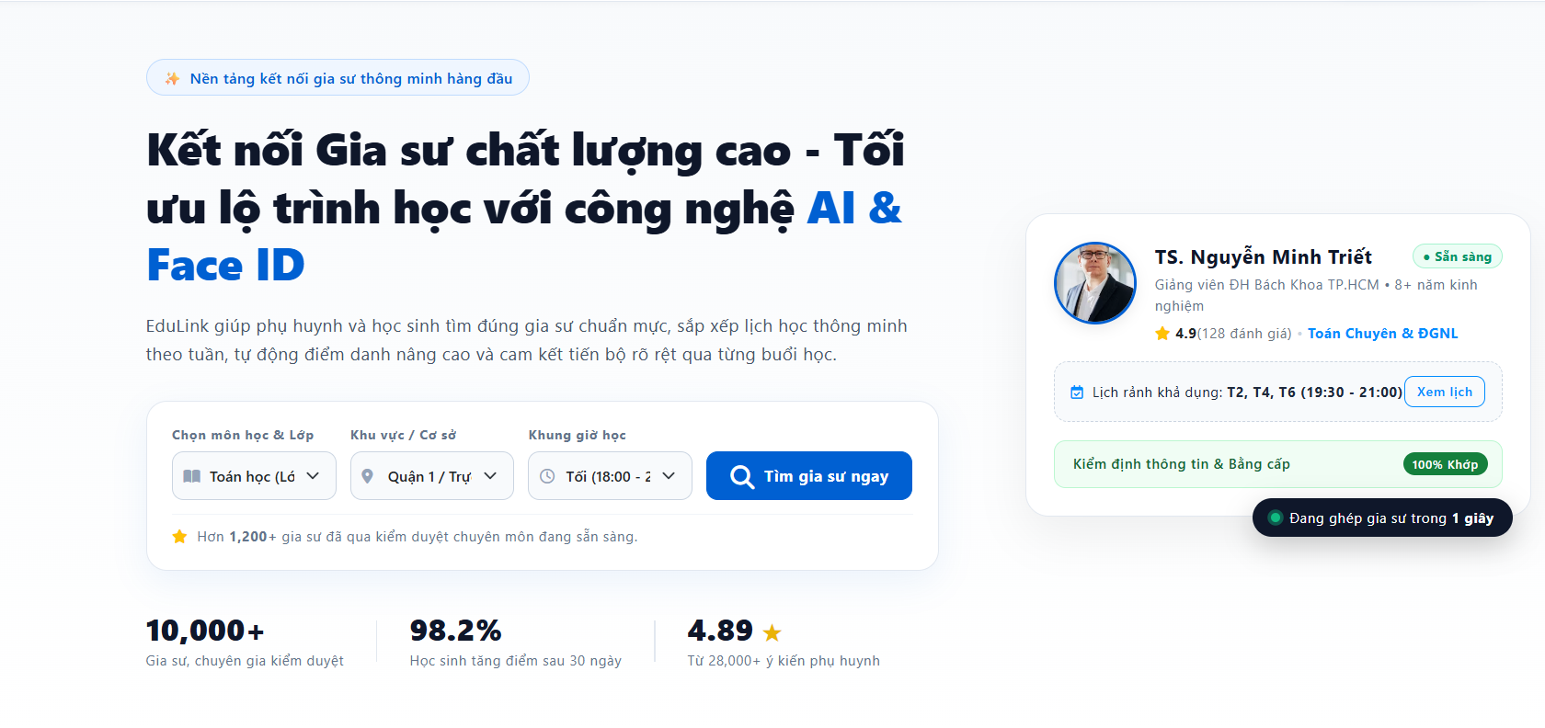 |  |  |  |  |  |  |  | 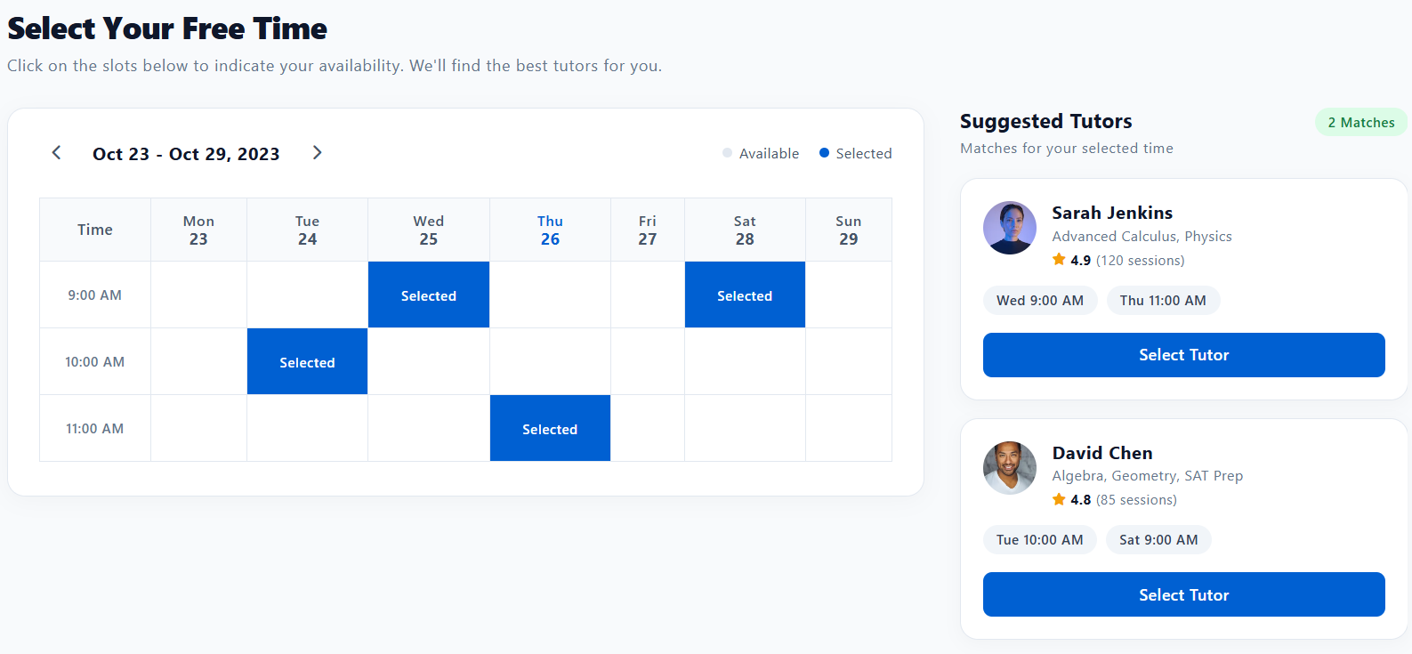
Test Case ID | Mô tả | Hành động | Điều kiện tiên quyết | Kết quả mong đợi | Kết quả thực tế | Kết quả |  |  |  |  |  | Chú thích
 |  |  |  |  |  | Vòng 1 |  |  | Vòng 2
 |  |  |  |  |  | Trạng thái | Ngày kiểm tra | Người kiểm tra | Trạng thái | Ngày kiểm tra | Người kiểm tra
GUI Show xem lịch trống
GUI-TKGV-01 | Kiểm tra phần tiêu đề (hero) trang tìm gia sư | 1. Mở trang chủ tìm gia sư 2. Quan sát phần đầu trang | Đang ở trang chủ tìm gia sư (EduLink) | Hiển thị nhãn "Nền tảng kết nối gia sư thông minh hàng đầu", tiêu đề lớn "Kết nối Gia sư chất lượng cao - Tối ưu lộ trình học với công nghệ AI & Face ID" (cụm "AI & Face ID" màu xanh) và đoạn mô tả bên dưới; chữ rõ ràng, không bị cắt | Hiển thị nhãn "Nền tảng kết nối gia sư thông minh hàng đầu", tiêu đề lớn "Kết nối Gia sư chất lượng cao - Tối ưu lộ trình học với công nghệ AI & Face ID" (cụm "AI & Face ID" màu xanh) và đoạn mô tả bên dưới; chữ rõ ràng, không bị cắt | Pass | 9/9/2026 | Huy | Pass | 9/9/2026 | Huy
GUI-TKGV-02 | Kiểm tra form tìm kiếm gia sư | 1. Quan sát khung tìm kiếm 2. Di chuột qua các ô và nút | Đang ở trang chủ tìm gia sư (EduLink) | Hiển thị 3 ô chọn: "Chọn môn học & Lớp", "Khu vực / Cơ sở", "Khung giờ học" (mỗi ô có icon), nút "Tìm gia sư ngay" (màu xanh nổi bật) và dòng "Hơn 1,200+ gia sư đã qua kiểm duyệt..."; giá trị dài được rút gọn không vỡ bố cục | Hiển thị 3 ô chọn: "Chọn môn học & Lớp", "Khu vực / Cơ sở", "Khung giờ học" (mỗi ô có icon), nút "Tìm gia sư ngay" (màu xanh nổi bật) và dòng "Hơn 1,200+ gia sư đã qua kiểm duyệt..."; giá trị dài được rút gọn không vỡ bố cục | Pass | 9/9/2026 | Huy | Pass | 9/9/2026 | Huy
GUI-TKGV-03 | Kiểm tra thẻ gia sư nổi bật | 1. Quan sát thẻ gia sư bên phải trang | Đang ở trang chủ tìm gia sư (EduLink) | Hiển thị ảnh, tên, nhãn "Sẵn sàng", chức danh, điểm đánh giá, chuyên môn, lịch rảnh kèm nút "Xem lịch", khối "Kiểm định thông tin & Bằng cấp" (100% Khớp) và nhãn "Đang ghép gia sư trong 1 giây"; căn chỉnh gọn gàng | Hiển thị ảnh, tên, nhãn "Sẵn sàng", chức danh, điểm đánh giá, chuyên môn, lịch rảnh kèm nút "Xem lịch", khối "Kiểm định thông tin & Bằng cấp" (100% Khớp) và nhãn "Đang ghép gia sư trong 1 giây"; căn chỉnh gọn gàng | Pass | 9/9/2026 | Huy | Pass | 9/9/2026 | Huy
GUI-TKGV-04 | Kiểm tra khối số liệu thống kê | 1. Quan sát hàng số liệu cuối phần đầu trang | Đang ở trang chủ tìm gia sư (EduLink) | Hiển thị 3 số liệu: "10,000+" (gia sư, chuyên gia), "98.2%" (học sinh tăng điểm sau 30 ngày), "4.89" kèm sao (ý kiến phụ huynh); có dòng mô tả bên dưới, ngăn cách bằng đường kẻ | Hiển thị 3 số liệu: "10,000+" (gia sư, chuyên gia), "98.2%" (học sinh tăng điểm sau 30 ngày), "4.89" kèm sao (ý kiến phụ huynh); có dòng mô tả bên dưới, ngăn cách bằng đường kẻ | Pass | 9/9/2026 | Huy | Pass | 9/9/2026 | Huy
GUI-TKGV-05 | Kiểm tra lịch chọn thời gian rảnh | 1. Mở trang "Select Your Free Time" 2. Quan sát khung lịch | Đang ở trang "Select Your Free Time" | Hiển thị tiêu đề, phụ đề hướng dẫn, khoảng ngày của tuần (VD: "Oct 23 - Oct 29, 2023") kèm 2 mũi tên chuyển tuần, chú thích Available/Selected, lưới Mon–Sun theo các khung giờ, ngày hiện tại được làm nổi bật, ô Selected màu xanh có chữ "Selected" | Hiển thị tiêu đề, phụ đề hướng dẫn, khoảng ngày của tuần (VD: "Oct 23 - Oct 29, 2023") kèm 2 mũi tên chuyển tuần, chú thích Available/Selected, lưới Mon–Sun theo các khung giờ, ngày hiện tại được làm nổi bật, ô Selected màu xanh có chữ "Selected" | Pass | 9/9/2026 | Huy | Pass | 9/9/2026 | Huy
GUI-TKGV-06 | Kiểm tra khối Suggested Tutors | 1. Quan sát khối "Suggested Tutors" bên phải | Đang ở trang "Select Your Free Time"; đã chọn một số khung giờ | Hiển thị tiêu đề, nhãn số lượng phù hợp (VD: "2 Matches"), mô tả; mỗi thẻ gồm ảnh, tên, môn dạy, điểm đánh giá + số buổi, các khung giờ phù hợp và nút "Select Tutor" | Hiển thị tiêu đề, nhãn số lượng phù hợp (VD: "2 Matches"), mô tả; mỗi thẻ gồm ảnh, tên, môn dạy, điểm đánh giá + số buổi, các khung giờ phù hợp và nút "Select Tutor" | Pass | 9/9/2026 | Huy | Pass | 9/9/2026 | Huy
GUI-TKGV-07 | Kiểm tra giao diện responsive | 1. Mở 2 trang trên desktop, tablet, mobile (hoặc thu nhỏ trình duyệt) | Đang ở trang chủ tìm gia sư (EduLink) | Bố cục không vỡ, không tràn ngang; form tìm kiếm và thẻ gia sư xuống dòng hợp lý; lịch có thể cuộn ngang trên màn hình nhỏ; nút vẫn bấm được | Bố cục không vỡ, không tràn ngang; form tìm kiếm và thẻ gia sư xuống dòng hợp lý; lịch có thể cuộn ngang trên màn hình nhỏ; nút vẫn bấm được | Pass | 9/9/2026 | Huy | Pass | 9/9/2026 | Huy
FUNCTION show xem lịch trống
FUNC-TKGV-01 | Tìm gia sư với tiêu chí hợp lệ | 1. Chọn môn học & lớp (VD: Toán học) 2. Chọn khu vực/cơ sở (VD: Quận 1) 3. Chọn khung giờ học (VD: Tối 18:00 - 21:00) 4. Nhấn "Tìm gia sư ngay" | Đang ở trang chủ tìm gia sư (EduLink); có gia sư phù hợp | Các ô chọn hiển thị đúng giá trị đã chọn; hệ thống hiển thị danh sách/chuyển sang bước chọn thời gian với gia sư phù hợp tiêu chí | Các ô chọn hiển thị đúng giá trị đã chọn; hệ thống hiển thị danh sách/chuyển sang bước chọn thời gian với gia sư phù hợp tiêu chí | Pass | 9/9/2026 | Huy | Pass | 9/9/2026 | Huy | Giả định: luồng chuyển sang trang "Select Your Free Time" cần xác nhận
FUNC-TKGV-02 | Tìm gia sư khi chưa chọn đủ tiêu chí | 1. Không chọn hoặc chỉ chọn một phần các ô tìm kiếm 2. Nhấn "Tìm gia sư ngay" | Đang ở trang chủ tìm gia sư (EduLink) | Hiển thị thông báo yêu cầu chọn đủ tiêu chí (hoặc dùng giá trị mặc định); không phát sinh lỗi hệ thống | Hiển thị thông báo yêu cầu chọn đủ tiêu chí (hoặc dùng giá trị mặc định); không phát sinh lỗi hệ thống | Pass | 9/9/2026 | Huy | Pass | 9/9/2026 | Huy | Giả định: các ô có thể bắt buộc chọn
FUNC-TKGV-03 | Tìm gia sư nhưng không có kết quả phù hợp | 1. Chọn tổ hợp môn học, khu vực, khung giờ không có gia sư 2. Nhấn "Tìm gia sư ngay" | Đang ở trang chủ tìm gia sư (EduLink); không có gia sư khớp tiêu chí | Hiển thị thông báo không tìm thấy gia sư phù hợp và gợi ý điều chỉnh tiêu chí | Hiển thị thông báo không tìm thấy gia sư phù hợp và gợi ý điều chỉnh tiêu chí | Pass | 9/9/2026 | Huy | Pass | 9/9/2026 | Huy
FUNC-TKGV-04 | Xem lịch rảnh từ thẻ gia sư nổi bật | 1. Click nút "Xem lịch" trên thẻ gia sư | Đang ở trang chủ tìm gia sư (EduLink) | Hiển thị lịch rảnh chi tiết của đúng gia sư (T2, T4, T6 khung 19:30 - 21:00) | Hiển thị lịch rảnh chi tiết của đúng gia sư (T2, T4, T6 khung 19:30 - 21:00) | Pass | 9/9/2026 | Huy | Pass | 9/9/2026 | Huy
FUNC-TKGV-05 | Chọn và bỏ chọn ô thời gian | 1. Click một ô trống (Available) 2. Click lại chính ô đó 3. Chọn thêm nhiều ô ở các ngày/giờ khác nhau | Đang ở trang "Select Your Free Time" | Ô được click chuyển sang Selected (màu xanh); click lại trở về Available; có thể chọn nhiều ô cùng lúc | Ô được click chuyển sang Selected (màu xanh); click lại trở về Available; có thể chọn nhiều ô cùng lúc | Pass | 9/9/2026 | Huy | Pass | 9/9/2026 | Huy
FUNC-TKGV-06 | Chuyển tuần bằng mũi tên | 1. Click mũi tên phải 2. Click mũi tên trái | Đang ở trang "Select Your Free Time" | Khoảng ngày và các ô ngày trong lịch đổi đúng theo tuần sau/tuần trước; các ô đã chọn hiển thị đúng theo từng tuần | Khoảng ngày và các ô ngày trong lịch đổi đúng theo tuần sau/tuần trước; các ô đã chọn hiển thị đúng theo từng tuần | Pass | 9/9/2026 | Huy | Pass | 9/9/2026 | Huy | Giả định: lựa chọn của từng tuần được lưu riêng
FUNC-TKGV-07 | Danh sách gia sư gợi ý cập nhật theo khung giờ đã chọn | 1. Chọn thêm một ô thời gian 2. Bỏ chọn một ô thời gian | Đang ở trang "Select Your Free Time" | Danh sách Suggested Tutors và số lượng "Matches" cập nhật ngay theo các ô đang chọn | Danh sách Suggested Tutors và số lượng "Matches" cập nhật ngay theo các ô đang chọn | Pass | 9/9/2026 | Huy | Pass | 9/9/2026 | Huy
FUNC-TKGV-08 | Chưa chọn khung giờ nào | 1. Bỏ chọn toàn bộ các ô thời gian | Đang ở trang "Select Your Free Time" | Số lượng Matches là 0; danh sách gia sư trống kèm hướng dẫn chọn khung giờ; không lỗi hệ thống | Số lượng Matches là 0; danh sách gia sư trống kèm hướng dẫn chọn khung giờ; không lỗi hệ thống | Pass | 9/9/2026 | Huy | Pass | 9/9/2026 | Huy
FUNC-TKGV-09 | Kiểm tra gia sư gợi ý khớp với thời gian đã chọn | 1. Chọn các ô: Wed 9:00 AM, Thu 11:00 AM, Tue 10:00 AM, Sat 9:00 AM 2. Đối chiếu khung giờ phù hợp trên từng thẻ gia sư với lịch rảnh thực tế của gia sư | Đang ở trang "Select Your Free Time"; gia sư có lịch rảnh trong hệ thống | Chỉ hiển thị gia sư có lịch rảnh trùng ít nhất một ô đã chọn; các khung giờ trên thẻ khớp với lịch rảnh thực tế | Chỉ hiển thị gia sư có lịch rảnh trùng ít nhất một ô đã chọn; các khung giờ trên thẻ khớp với lịch rảnh thực tế | Pass | 9/9/2026 | Huy | Pass | 9/9/2026 | Huy
FUNC-TKGV-10 | Chọn gia sư bằng nút "Select Tutor" | 1. Chọn khung giờ rảnh 2. Click "Select Tutor" của một gia sư | Đang ở trang "Select Your Free Time"; có gia sư gợi ý | Chuyển đến bước tiếp theo/hồ sơ hoặc đặt lịch với đúng gia sư được chọn, giữ nguyên các khung giờ đã chọn | Chuyển đến bước tiếp theo/hồ sơ hoặc đặt lịch với đúng gia sư được chọn, giữ nguyên các khung giờ đã chọn | Pass | 9/9/2026 | Huy | Pass | 9/9/2026 | Huy
FUNC-TKGV-11 | Kiểm tra số liệu hiển thị của gia sư | 1. Đối chiếu điểm đánh giá (VD: 4.9), số buổi (VD: 120 sessions), môn dạy trên thẻ gia sư với dữ liệu hệ thống | Đang ở trang "Select Your Free Time"; có gia sư gợi ý | Điểm đánh giá, số buổi dạy và môn dạy khớp với dữ liệu trong hệ thống | Điểm đánh giá, số buổi dạy và môn dạy khớp với dữ liệu trong hệ thống | Pass | 9/9/2026 | Huy | Pass | 9/9/2026 | Huy
FUNC-TKGV-12 | Giữ lại lựa chọn khi tải lại hoặc quay lại trang | 1. Chọn một số ô thời gian 2. Tải lại trang (F5) 3. Chuyển sang trang khác rồi quay lại | Đang ở trang "Select Your Free Time" | Các ô đã chọn được giữ lại hoặc reset theo đúng thiết kế; không lỗi hệ thống | Các ô đã chọn được giữ lại hoặc reset theo đúng thiết kế; không lỗi hệ thống | Pass | 9/9/2026 | Huy | Pass | 9/9/2026 | Huy | Giả định: cần xác nhận hành vi lưu lựa chọn
FUNC-TKGV-13 | Click vào gia sư nổi bật để xem hồ sơ | 1. Click vào tên/ảnh gia sư trên thẻ nổi bật | Đang ở trang chủ tìm gia sư (EduLink) | Mở đúng trang hồ sơ của gia sư được chọn | Mở đúng trang hồ sơ của gia sư được chọn | Pass | 9/9/2026 | Huy | Pass | 9/9/2026 | Huy

Xem lịch trống
Project Name | SMARTTRIAL
Module Code | Xem lịch trống
 | Hoàn thành | Lỗi | Chưa kiểm tra | Bị chặn | Tổng lần kiểm tra
Round 1 | 20 | 0 | 0 | 0 | 20
1 | 20 | 0 | 0 | 0 | 20
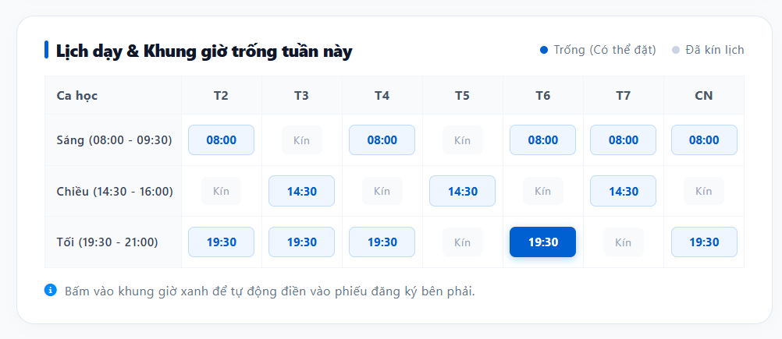

Test Case ID | Mô tả | Hành động | Điều kiện tiên quyết | Kết quả mong đợi | Kết quả thực tế | Kết quả |  |  |  |  |  | Chú thích
 |  |  |  |  |  | Vòng 1 |  |  | Vòng 2
 |  |  |  |  |  | Trạng thái | Ngày kiểm tra | Người kiểm tra | Trạng thái | Ngày kiểm tra | Người kiểm tra
GUI Show xem lịch trống
GUI-XLT-01 | Kiểm tra tiêu đề và chú thích màu của bảng lịch | 1. Mở khối "Lịch dạy & Khung giờ trống tuần này" 2. Quan sát phần đầu bảng | Đang xem khối "Lịch dạy & Khung giờ trống tuần này" của một giáo viên cụ thể | Hiển thị icon, tiêu đề "Lịch dạy & Khung giờ trống tuần này"; góc phải có 2 chú thích: chấm xanh "Trống (Có thể đặt)" và chấm xám "Đã kín lịch" | Hiển thị icon, tiêu đề "Lịch dạy & Khung giờ trống tuần này"; góc phải có 2 chú thích: chấm xanh "Trống (Có thể đặt)" và chấm xám "Đã kín lịch" | Pass | 11/9/2026 | Khôi | Pass | 11/9/2026 | Khôi
GUI-XLT-02 | Kiểm tra cấu trúc bảng lịch | 1. Quan sát bảng lịch | Đang xem khối "Lịch dạy & Khung giờ trống tuần này" của một giáo viên cụ thể | Cột đầu "Ca học" liệt kê 3 ca: Sáng (08:00 - 09:30), Chiều (14:30 - 16:00), Tối (19:30 - 21:00); 7 cột còn lại là T2, T3, T4, T5, T6, T7, CN; mỗi ô hiển thị giờ bắt đầu (VD: 08:00) hoặc chữ "Kín" | Cột đầu "Ca học" liệt kê 3 ca: Sáng (08:00 - 09:30), Chiều (14:30 - 16:00), Tối (19:30 - 21:00); 7 cột còn lại là T2, T3, T4, T5, T6, T7, CN; mỗi ô hiển thị giờ bắt đầu (VD: 08:00) hoặc chữ "Kín" | Pass | 11/9/2026 | Khôi | Pass | 11/9/2026 | Khôi
GUI-XLT-03 | Kiểm tra kiểu hiển thị ô Trống, Đã kín lịch và ô đang chọn | 1. Quan sát các ô "08:00"/"14:30"/"19:30", các ô "Kín" và ô "19:30" của cột T6 | Đang xem khối "Lịch dạy & Khung giờ trống tuần này" của một giáo viên cụ thể | Ô còn trống: nền trắng/xanh nhạt, chữ xanh, trỏ chuột dạng bàn tay khi rê qua; ô "Kín": nền xám nhạt, chữ xám, con trỏ chuột không đổi (không click được); ô đang được chọn (T6, 19:30) có nền xanh đậm, chữ trắng, nổi bật hơn các ô trống khác | Ô còn trống: nền trắng/xanh nhạt, chữ xanh, trỏ chuột dạng bàn tay khi rê qua; ô "Kín": nền xám nhạt, chữ xám, con trỏ chuột không đổi (không click được); ô đang được chọn (T6, 19:30) có nền xanh đậm, chữ trắng, nổi bật hơn các ô trống khác | Pass | 11/9/2026 | Khôi | Pass | 11/9/2026 | Khôi
GUI-XLT-04 | Kiểm tra dòng hướng dẫn dưới bảng lịch | 1. Quan sát dòng chữ dưới bảng lịch | Đang xem khối "Lịch dạy & Khung giờ trống tuần này" của một giáo viên cụ thể | Hiển thị icon thông tin và dòng "Bấm vào khung giờ xanh để tự động điền vào phiếu đăng ký bên phải" | Hiển thị icon thông tin và dòng "Bấm vào khung giờ xanh để tự động điền vào phiếu đăng ký bên phải" | Pass | 11/9/2026 | Khôi | Pass | 11/9/2026 | Khôi
GUI-XLT-05 | Kiểm tra hiệu ứng hover trên ô còn trống | 1. Di chuột qua một ô đang ở trạng thái Trống (chưa click) | Đang xem khối "Lịch dạy & Khung giờ trống tuần này" của một giáo viên cụ thể | Ô hiển thị hiệu ứng hover (đổi màu nền/viền nhẹ) để phân biệt rõ với trạng thái bình thường và trạng thái đang chọn | Ô hiển thị hiệu ứng hover (đổi màu nền/viền nhẹ) để phân biệt rõ với trạng thái bình thường và trạng thái đang chọn | Pass | 11/9/2026 | Khôi | Pass | 11/9/2026 | Khôi
GUI-XLT-06 | Kiểm tra hiển thị khi giáo viên kín lịch toàn bộ tuần | 1. Mở bảng lịch của một giáo viên đã kín toàn bộ khung giờ trong tuần | Giáo viên không còn khung giờ trống nào trong tuần | Tất cả các ô đều hiển thị "Kín" theo đúng kiểu ô Đã kín lịch; không có ô nào ở trạng thái Trống; có thể hiển thị thêm thông báo gợi ý (VD: xem tuần khác hoặc chọn giáo viên khác) | Tất cả các ô đều hiển thị "Kín" theo đúng kiểu ô Đã kín lịch; không có ô nào ở trạng thái Trống; có thể hiển thị thêm thông báo gợi ý (VD: xem tuần khác hoặc chọn giáo viên khác) | Pass | 11/9/2026 | Khôi | Pass | 11/9/2026 | Khôi | Giả định: cần xác nhận có thông báo gợi ý khi kín lịch toàn tuần hay không
GUI-XLT-07 | Kiểm tra giao diện responsive của bảng lịch | 1. Mở khối lịch trên desktop, tablet, mobile (hoặc thu nhỏ trình duyệt) | Đang xem khối "Lịch dạy & Khung giờ trống tuần này" của một giáo viên cụ thể | Bố cục không vỡ; trên màn hình nhỏ, bảng có thể cuộn ngang để xem đủ 7 cột ngày mà không làm vỡ layout tổng thể của trang | Bố cục không vỡ; trên màn hình nhỏ, bảng có thể cuộn ngang để xem đủ 7 cột ngày mà không làm vỡ layout tổng thể của trang | Pass | 11/9/2026 | Khôi | Pass | 11/9/2026 | Khôi
FUNCTION Show xem lịch trống
FUNC-XLT-01 | Hiển thị đúng lịch trống của giáo viên đang xem | 1. Mở hồ sơ một giáo viên cụ thể 2. Đối chiếu từng ô Trống/Kín trên bảng với dữ liệu lịch dạy thực tế của giáo viên đó trong hệ thống | Đang xem khối "Lịch dạy & Khung giờ trống tuần này" của một giáo viên cụ thể | Toàn bộ các ô Trống và Kín hiển thị khớp chính xác với dữ liệu lịch dạy của đúng giáo viên đang xem | Toàn bộ các ô Trống và Kín hiển thị khớp chính xác với dữ liệu lịch dạy của đúng giáo viên đang xem | Pass | 11/9/2026 | Khôi | Pass | 11/9/2026 | Khôi
FUNC-XLT-02 | Chọn một khung giờ trống | 1. Click vào một ô đang ở trạng thái Trống (VD: T4, Sáng 08:00) | Ô khung giờ đang ở trạng thái Trống | Ô được click chuyển sang trạng thái đang chọn (nền xanh đậm, chữ trắng); hệ thống ghi nhận đúng giáo viên, đúng ngày và đúng giờ vừa chọn để chuẩn bị cho bước đặt lịch tiếp theo | Ô được click chuyển sang trạng thái đang chọn (nền xanh đậm, chữ trắng); hệ thống ghi nhận đúng giáo viên, đúng ngày và đúng giờ vừa chọn để chuẩn bị cho bước đặt lịch tiếp theo | Pass | 11/9/2026 | Khôi | Pass | 11/9/2026 | Khôi
FUNC-XLT-03 | Đổi lựa chọn sang khung giờ khác | 1. Click chọn khung giờ A (VD: T2, Sáng 08:00) 2. Click chọn tiếp khung giờ B (VD: T6, Tối 19:30) | Cả 2 ô đều đang ở trạng thái Trống | Chỉ 1 ô được đánh dấu đang chọn tại một thời điểm; ô A trở về trạng thái Trống khi chọn ô B; dữ liệu khung giờ được ghi nhận cập nhật theo lựa chọn mới nhất | Chỉ 1 ô được đánh dấu đang chọn tại một thời điểm; ô A trở về trạng thái Trống khi chọn ô B; dữ liệu khung giờ được ghi nhận cập nhật theo lựa chọn mới nhất | Pass | 11/9/2026 | Khôi | Pass | 11/9/2026 | Khôi
FUNC-XLT-04 | Click vào ô đã kín lịch | 1. Click vào một ô có chữ "Kín" | Ô khung giờ đang ở trạng thái Đã kín lịch | Ô không phản hồi thao tác click; không có khung giờ nào được ghi nhận; không phát sinh lỗi hệ thống | Ô không phản hồi thao tác click; không có khung giờ nào được ghi nhận; không phát sinh lỗi hệ thống | Pass | 11/9/2026 | Khôi | Pass | 11/9/2026 | Khôi
FUNC-XLT-05 | Dữ liệu cập nhật khi khung giờ vừa bị người khác đặt | 1. Mở bảng lịch, quan sát một ô đang Trống 2. Một học viên khác đặt lịch thành công đúng khung giờ đó 3. Tải lại hoặc quan sát bảng lịch sau một khoảng thời gian | Đang xem khối "Lịch dạy & Khung giờ trống tuần này" của một giáo viên cụ thể; có học viên khác vừa đặt trùng khung giờ đang xem | Ô khung giờ vừa bị đặt chuyển đúng sang trạng thái Đã kín lịch (ngay lập tức nếu cập nhật thời gian thực, hoặc sau khi tải lại trang) | Ô khung giờ vừa bị đặt chuyển đúng sang trạng thái Đã kín lịch (ngay lập tức nếu cập nhật thời gian thực, hoặc sau khi tải lại trang) | Pass | 11/9/2026 | Khôi | Pass | 11/9/2026 | Khôi | Giả định: cần xác nhận bảng lịch có cập nhật theo thời gian thực hay chỉ khi tải lại trang
FUNC-XLT-06 | Xem lịch trống của giáo viên chưa có buổi dạy nào trong tuần | 1. Mở bảng lịch của giáo viên chưa có buổi dạy nào được xếp trong tuần đang xem | Giáo viên không có buổi dạy cố định nào trong tuần | Tất cả các ô đều ở trạng thái Trống (có thể đặt); có thể chọn được bất kỳ khung giờ nào trong bảng | Tất cả các ô đều ở trạng thái Trống (có thể đặt); có thể chọn được bất kỳ khung giờ nào trong bảng | Pass | 11/9/2026 | Khôi | Pass | 11/9/2026 | Khôi
FUNC-XLT-07 | Xem lịch trống của giáo viên kín lịch toàn bộ tuần | 1. Mở bảng lịch của giáo viên đã kín toàn bộ khung giờ trong tuần và thử click vào các ô | Giáo viên không còn khung giờ trống nào trong tuần | Tất cả các ô đều ở trạng thái Đã kín lịch, không click chọn được ô nào; không thể tiếp tục sang bước đặt lịch | Tất cả các ô đều ở trạng thái Đã kín lịch, không click chọn được ô nào; không thể tiếp tục sang bước đặt lịch | Pass | 11/9/2026 | Khôi | Pass | 11/9/2026 | Khôi
FUNC-XLT-08 | Truyền đúng khung giờ đã chọn sang bước đặt lịch tiếp theo | 1. Chọn một khung giờ trống trên bảng 2. Chuyển sang bước đặt lịch học thử hoặc tư vấn tiếp theo | Đang xem khối "Lịch dạy & Khung giờ trống tuần này" của một giáo viên cụ thể | Bước tiếp theo (form đặt lịch học thử/tư vấn) tự động điền đúng giáo viên, đúng thứ và đúng giờ đã chọn từ bảng lịch, không cần nhập lại | Bước tiếp theo (form đặt lịch học thử/tư vấn) tự động điền đúng giáo viên, đúng thứ và đúng giờ đã chọn từ bảng lịch, không cần nhập lại | Pass | 11/9/2026 | Khôi | Pass | 11/9/2026 | Khôi
FUNC-XLT-09 | Xem lịch trống khi chuyển sang giáo viên khác | 1. Từ hồ sơ giáo viên A, xem bảng lịch trống 2. Chuyển sang xem hồ sơ giáo viên B | Đang xem khối "Lịch dạy & Khung giờ trống tuần này" của một giáo viên cụ thể | Bảng lịch cập nhật đúng theo lịch dạy của giáo viên đang được xem; không còn giữ lại lựa chọn khung giờ đã chọn ở giáo viên trước đó | Bảng lịch cập nhật đúng theo lịch dạy của giáo viên đang được xem; không còn giữ lại lựa chọn khung giờ đã chọn ở giáo viên trước đó | Pass | 11/9/2026 | Khôi | Pass | 11/9/2026 | Khôi
FUNC-XLT-10 | Tải lại trang khi đang chọn một khung giờ | 1. Chọn một khung giờ trống 2. Tải lại trang (F5) trước khi hoàn tất đặt lịch | Đang xem khối "Lịch dạy & Khung giờ trống tuần này" của một giáo viên cụ thể | Sau khi tải lại, lựa chọn khung giờ trở về trạng thái ban đầu (không giữ lựa chọn) hoặc được khôi phục đúng theo thiết kế; bảng lịch hiển thị đúng trạng thái Trống/Kín mới nhất, không lỗi hiển thị | Sau khi tải lại, lựa chọn khung giờ trở về trạng thái ban đầu (không giữ lựa chọn) hoặc được khôi phục đúng theo thiết kế; bảng lịch hiển thị đúng trạng thái Trống/Kín mới nhất, không lỗi hiển thị | Pass | 11/9/2026 | Khôi | Pass | 11/9/2026 | Khôi | Giả định: cần xác nhận hành vi giữ/không giữ lựa chọn sau khi tải lại trang
FUNC-XLT-11 | Xem lịch trống khi mất kết nối mạng | 1. Ngắt kết nối mạng 2. Mở hoặc tải lại khối "Lịch dạy & Khung giờ trống tuần này" | Đang xem khối "Lịch dạy & Khung giờ trống tuần này" của một giáo viên cụ thể | Hiển thị thông báo lỗi kết nối rõ ràng thay vì bảng trống hoặc treo giao diện; khi có mạng trở lại, bảng lịch tải đúng dữ liệu mới nhất | Hiển thị thông báo lỗi kết nối rõ ràng thay vì bảng trống hoặc treo giao diện; khi có mạng trở lại, bảng lịch tải đúng dữ liệu mới nhất | Pass | 11/9/2026 | Khôi | Pass | 11/9/2026 | Khôi
FUNC-XLT-12 | Kiểm tra khả năng phân quyền xem lịch trống | 1. Truy cập bảng lịch khi chưa đăng nhập 2. Truy cập lại khi đã đăng nhập bằng tài khoản học viên | Trang hồ sơ giáo viên cho phép xem công khai hoặc yêu cầu đăng nhập tùy thiết kế | Hành vi hiển thị đúng theo thiết kế phân quyền: nếu công khai, cả 2 trường hợp đều xem được bảng lịch; nếu yêu cầu đăng nhập, hiển thị đúng lời nhắc đăng nhập khi chưa đăng nhập | Hành vi hiển thị đúng theo thiết kế phân quyền: nếu công khai, cả 2 trường hợp đều xem được bảng lịch; nếu yêu cầu đăng nhập, hiển thị đúng lời nhắc đăng nhập khi chưa đăng nhập | Pass | 11/9/2026 | Khôi | Pass | 11/9/2026 | Khôi | Giả định: cần xác nhận việc xem lịch trống có yêu cầu đăng nhập hay không
FUNC-XLT-13 | Kiểm tra thời gian tải bảng lịch với dữ liệu lịch dạy phức tạp | 1. Mở bảng lịch của giáo viên có lịch dạy dày đặc, nhiều lớp xen kẽ trong tuần | Giáo viên có số lượng buổi dạy lớn trong tuần | Bảng lịch tải và hiển thị đầy đủ, chính xác trong thời gian hợp lý; không bị treo, giật lag hoặc hiển thị sai lệch dữ liệu Trống/Kín | Bảng lịch tải và hiển thị đầy đủ, chính xác trong thời gian hợp lý; không bị treo, giật lag hoặc hiển thị sai lệch dữ liệu Trống/Kín | Pass | 11/9/2026 | Khôi | Pass | 11/9/2026 | Khôi

